策略分析
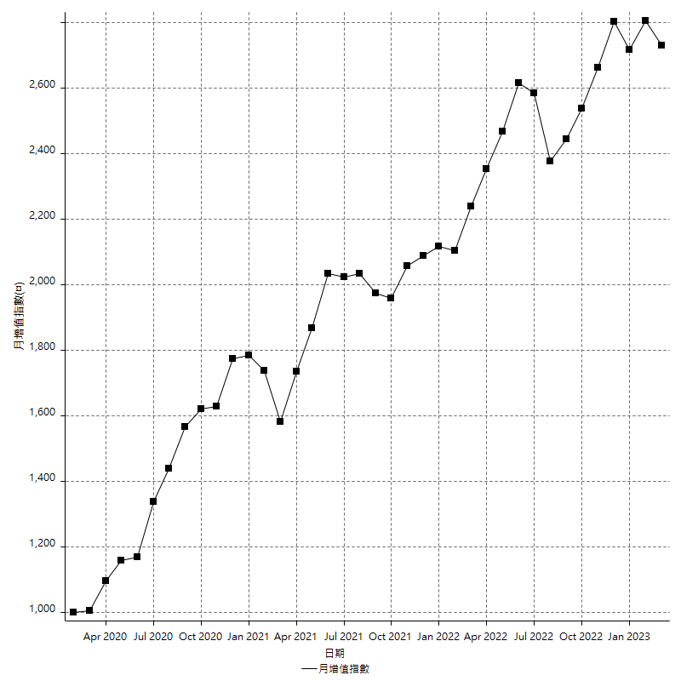
策略績效總結果

 | 所有交易 | 多單 | 空單
淨利 | 339400 | 49600 | 289800
毛利 | 1363400 | 49600 | 1313800
毛損 | -1024000 | 0 | -1024000
調整後淨利 | 150108.74165 | 14527.503653 | 103691.51806
調整後毛利 | 1260040.9127 | 14527.503653 | 1213623.6891
調整後毛損 | -1109932.1711 | 0 | -1109932.1711
特定淨利 | 33400 | 0 | 33400
特定毛利 | 1057400 | 0 | 1057400
特定毛損 | -1024000 | 0 | -1024000
帳戶所需金額 | 70000 | 0 | 70000
帳戶報酬 | 484.85714286 | 24800 | 414
初始資本報酬 | 169.7 | 24.8 | 144.9
最大策略虧損 | -75400 | -24400 | -75400
最大策略虧損 (%) | -18.654230513 | -9.7056483691 | -18.813660875
最大平倉交易虧損 | -70000 | 0 | -70000
最大平倉交易虧損 (%) | -16.039279869 | 0 | -17.78584392
最大的策略虧損報酬 | 4.5013262599 | 2.0327868852 | 3.8435013263
獲利因子 | 1.3314453125 | 0 | 1.2830078125
調整獲利因子 | 1.1352413648 | 0 | 1.0934214908
特定獲利因子 | 1.0326171875 | 0 | 1.0326171875
最大持有契約數量 | 1 | 1 | 1
滑價支付 | 66000 | 800 | 65200
佣金支付 | 0 | 0 | 0
未平倉部位損益 | n/a | n/a | n/a
年報酬率 | 55.095559228 | 8.0516786614 | 47.043880566
月報酬率 | 4.5912966023 | 0.67097322179 | 3.9203233805
買進持有績效 | 71211.34461 | 62423.541081 | 71211.34461
平均月報酬 | 8931.5789474
月報酬的標準差 | 18227.468213

績效比率

成長潛力比(Upside Potential Ratio) | 68.77129975
夏普比率 | 0.55427855458
索丁諾比率 | 0.92650525389
Fouse 比率 | 0.025281621823
Calmar 比率 | 0.0057936507937
Sterling 比率 | 0.0019579867396
淨利/最大損失百分比 | 4040.4761905
淨利/最大交易績效拉回百分比 | 4242.5
淨利/最大策略績效拉回百分比 | 450.13262599
特定淨利/最大損失百分比 | 397.61904762
特定淨利/最大交易績效拉回百分比 | 417.5
特定淨利/最大策略績效拉回百分比 | 44.297082228
調整後淨利/最大損失百分比 | 1787.0088292
調整後淨利/最大交易績效拉回百分比 | 1876.3592706
調整後淨利/最大策略績效拉回百分比 | 199.08321174

時間分析

交易期間 | 3 Yrs, 1 Mth, 3 Dys, 11 Mins
策略在市場的時間 | 11 Dys, 3 Hrs, 42 Mins
策略在市場的時間百分比 | 0.99147474925
最長的持平期間 | 28 Dys, 18 Hrs, 2 Mins
最大獲利日期 | 2020-08-20
最大虧損日期 | 2020-02-12
最大策略虧損日期 | 7/28/22
最大平倉交易虧損日期 | 7/28/22

詳細權益曲線

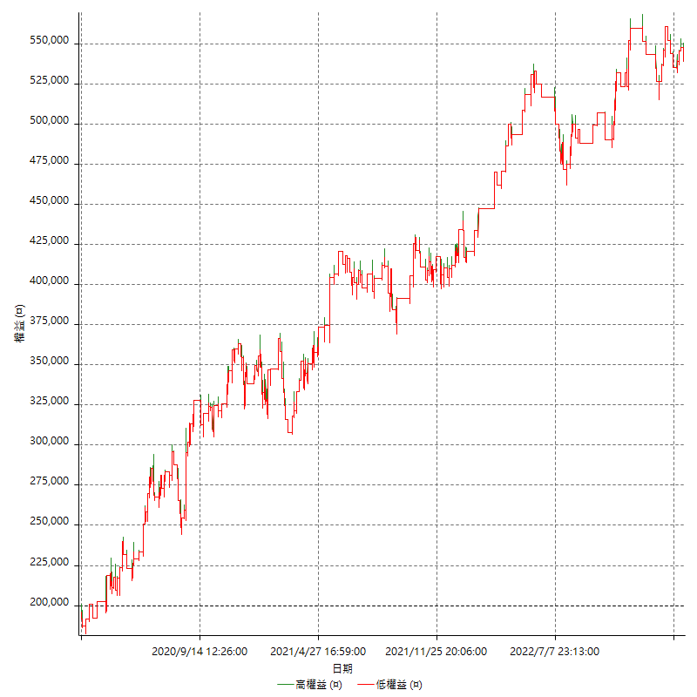

詳細權益曲線及績效拉回

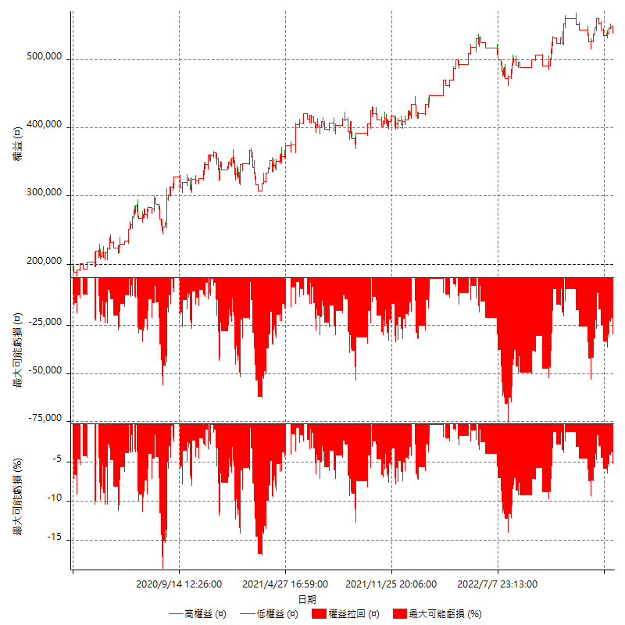

多單詳細權益曲線

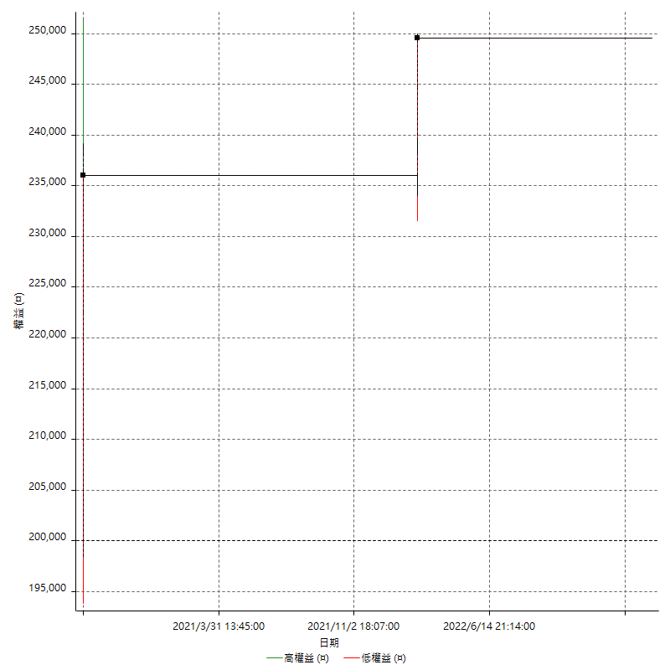

空單詳細權益曲線

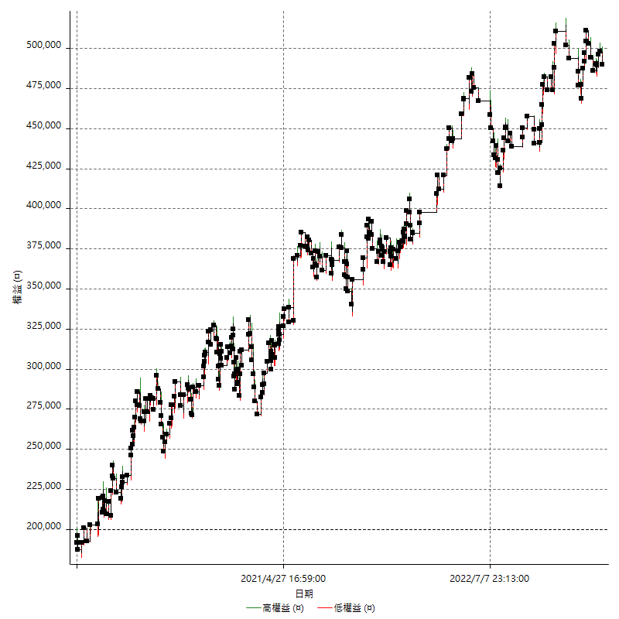

權益增加 & 拉回

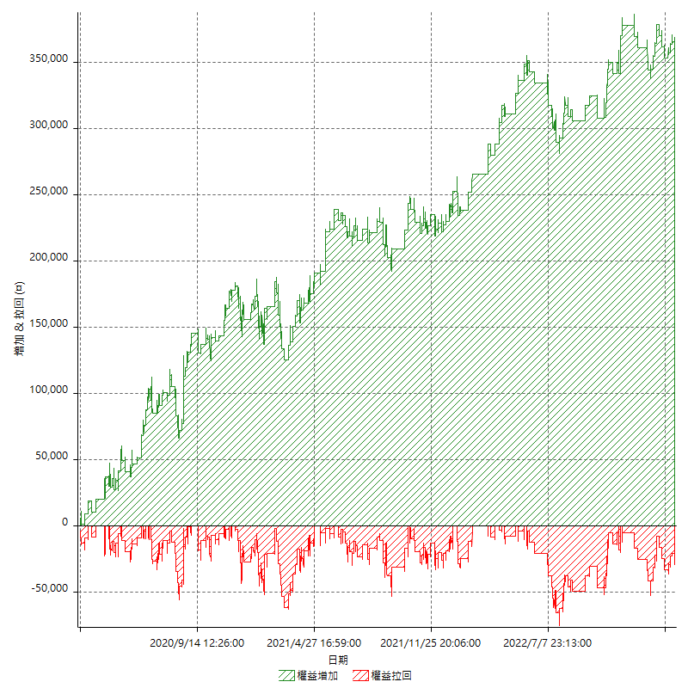

權益增加 & 拉回(%)

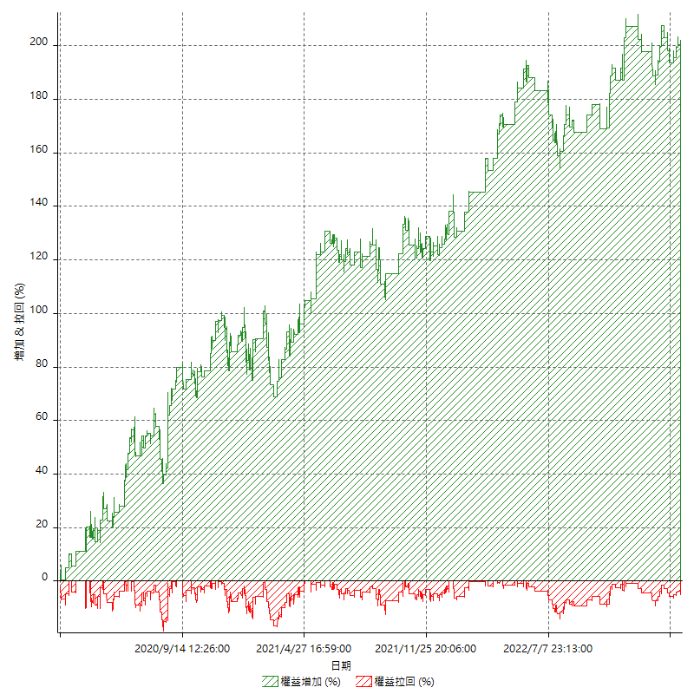

平倉權益曲線

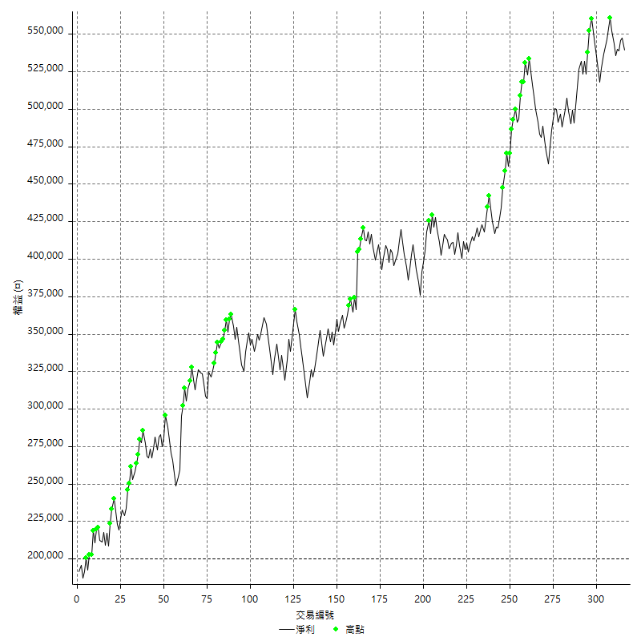

平倉權益曲線及績效拉回

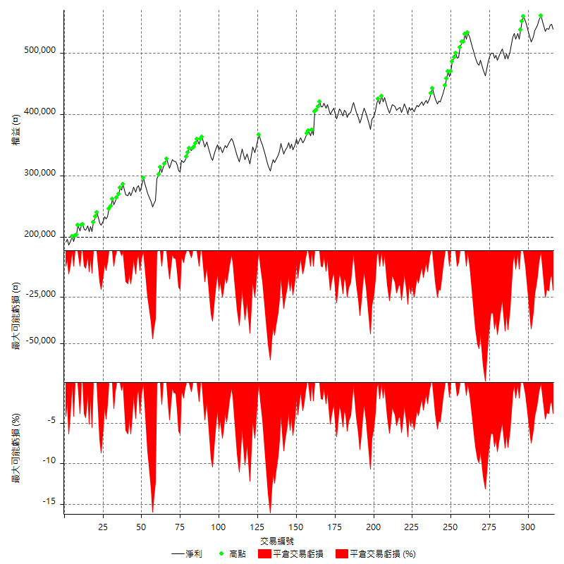

買進持有績效



月增值指數

交易分析
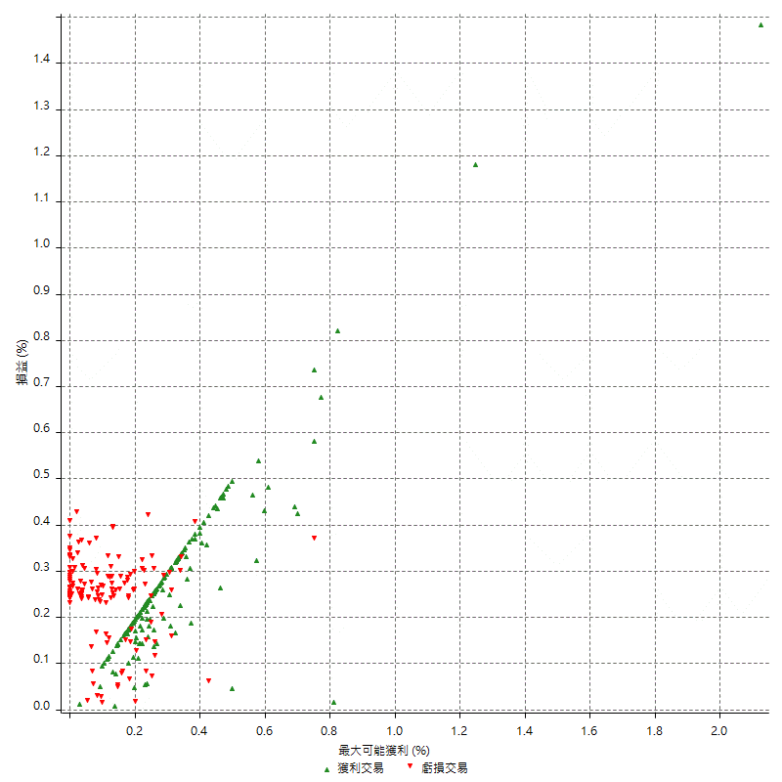
總交易分析

 | 所有交易 | 多單 | 空單
交易總次數 | 316 | 2 | 314
未平倉交易總數量 | 0 | 0 | 0
獲利交易次數 | 174 | 2 | 172
虧損交易次數 | 142 | 0 | 142
勝率 | 55.063291139 | 100 | 54.777070064
平均交易(獲利 & 虧損) | 1074.0506329 | 24800 | 922.92993631
平均獲利交易 | 7835.6321839 | 24800 | 7638.372093
平均虧損交易 | -7211.2676056 | n/a | -7211.2676056
平均獲利/平均虧損 比率 | 1.0865818068 | n/a | 1.0592273801
最大的交易獲利 | 38400 | 36000 | 38400
最大的交易虧損 | -8400 | n/a | -8400
平倉交易的平均K棒數 | 3.7 | 8 | 3.6
獲利平倉交易的平均K棒數 | 3.4 | 8 | 3.3
虧損平倉交易的平均K棒數 | 4 | n/a | 4
平倉交易間的平均K棒數 | n/a | n/a | n/a
獲利平倉交易間的平均K棒數 | 297.7 | 26187.5 | 301.3
虧損平倉交易間的平均K棒數 | 365 | n/a | 365

極端交易

 | 全部 | 正 | 負
1 Std. Deviation of Avg. Trade | 8379.2766319 | 4580.8214679 | 2357.6373133
平均交易金額 +1標準差 | 9453.3272648 | 12416.453652 | -4853.6302924
平均交易金額 -1標準差 | -7305.225999 | 3254.810716 | -9568.9049189
極端交易次數 | 18 | 18 | 0
極端交易損益比 |  | 306000

最大獲利/最大虧損

 | 最大可能獲利 | 最大可能虧損
最大值 | 51400 | -8000
最大值日期 | 2020-08-20 | 2020-02-12
平均值 | 6327.2151899 | -4991.1392405
最大值 (%) | 2.1243180691 | -0.40444893832
最大值 (%) 日期 | 2020-08-20 | 2020-04-07
平均值 (%) | 0.21964151919 | -0.17042186429
1標準差 | 5300.0766539 | 2914.6020937
平均交易金額 +1標準差 | 11627.291844 | -2076.5371468
平均交易金額 -1標準差 | 1027.1385359 | -7905.7413342

交易序列分析

Z值 | -0.66946279495
信賴界限 | 0.49680018941
策略精確預期 | 1074.0506329
最大連續獲利交易次數 | 6
最大連續虧損交易次數 | 7
最大連續獲利金額 | 65000
最大連續虧損金額 | -58800
最大連續獲利 (%) | 26.125401929
最大連續虧損 (%) | -16.039279869

交易序列統計量

連續獲利 | 序列編號 | 序列的平均獲利 | 下筆交易的平均虧損
1 | 25 | 7728 | -7008
2 | 23 | 6686.9565217 | -6530.4347826
3 | 11 | 8187.8787879 | -8018.1818182
4 | 11 | 7868.1818182 | -6727.2727273
5 | 4 | 10180 | -8400
6 | 1 | 7100 | -8400
連續虧損 | 序列編號 | 序列的平均虧損 | 下筆交易的平均獲利
1 | 46 | -7008.6956522 | 7465.2173913
2 | 14 | -7092.8571429 | 7671.4285714
3 | 7 | -7114.2857143 | 6200
4 | 3 | -8033.3333333 | 11800
5 | 3 | -6573.3333333 | 12066.666667
6 | 1 | -7866.6666667 | 5800
7 | 2 | -7957.1428571 | 9200

總交易

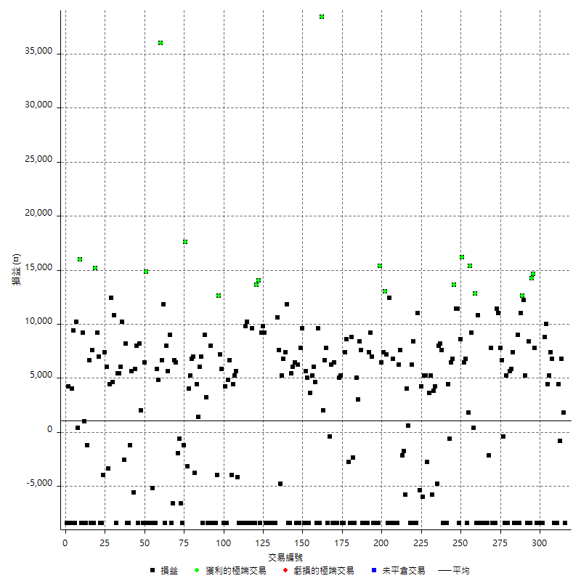

獲利交易

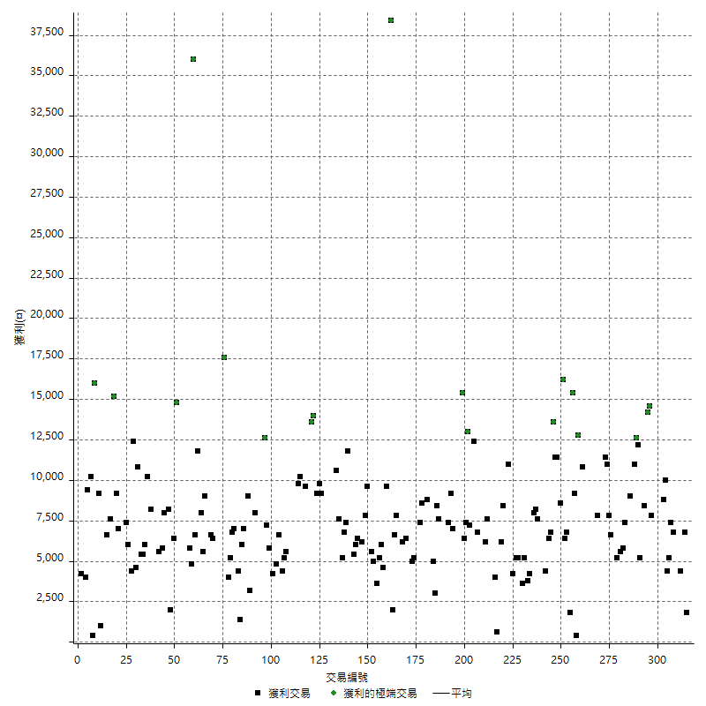

虧損交易

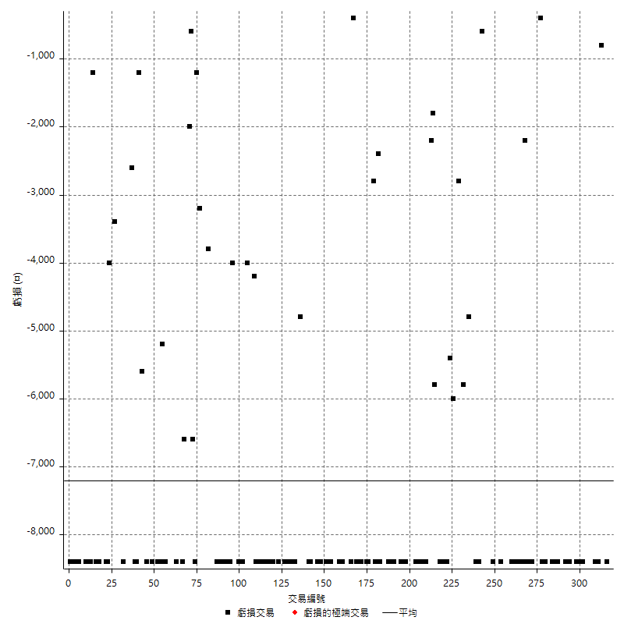

最大可能虧損

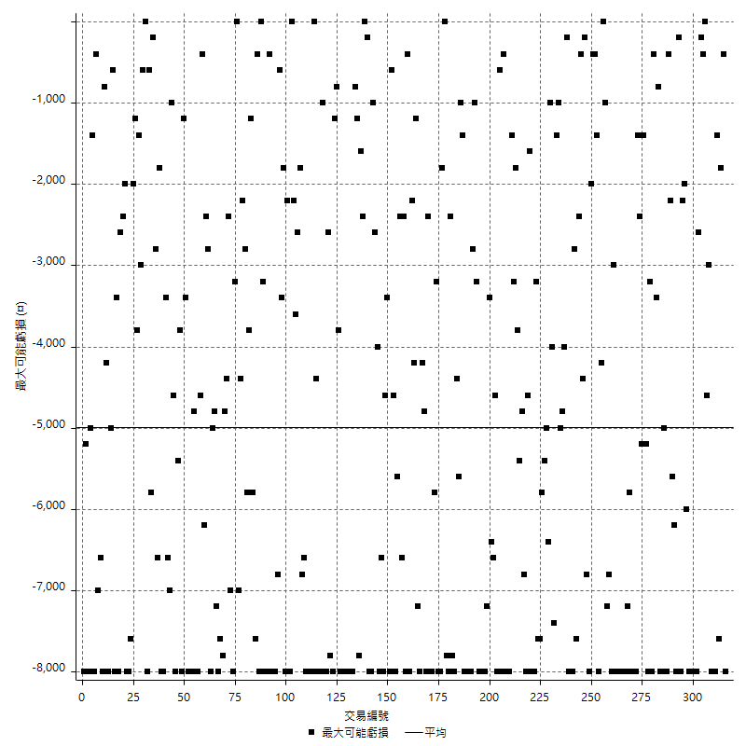

虧損的損益

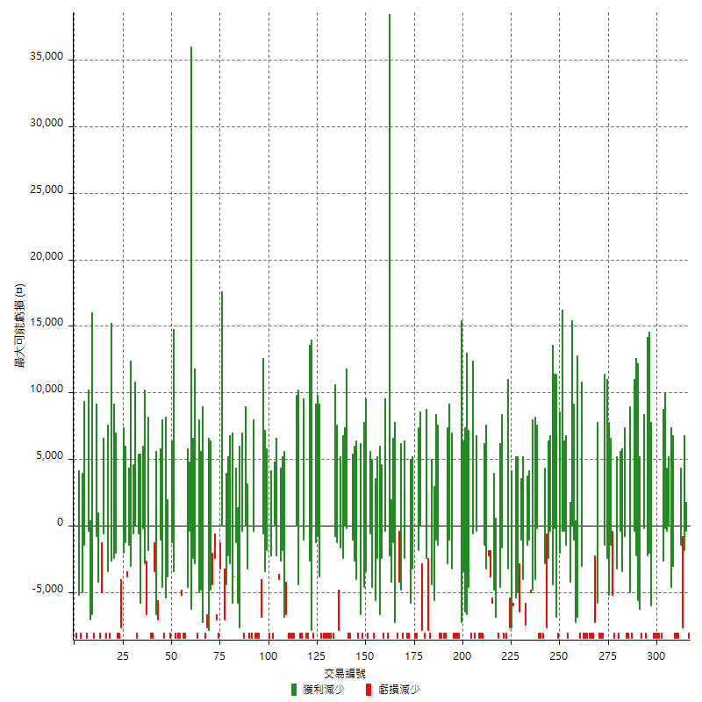

最大虧損幅度

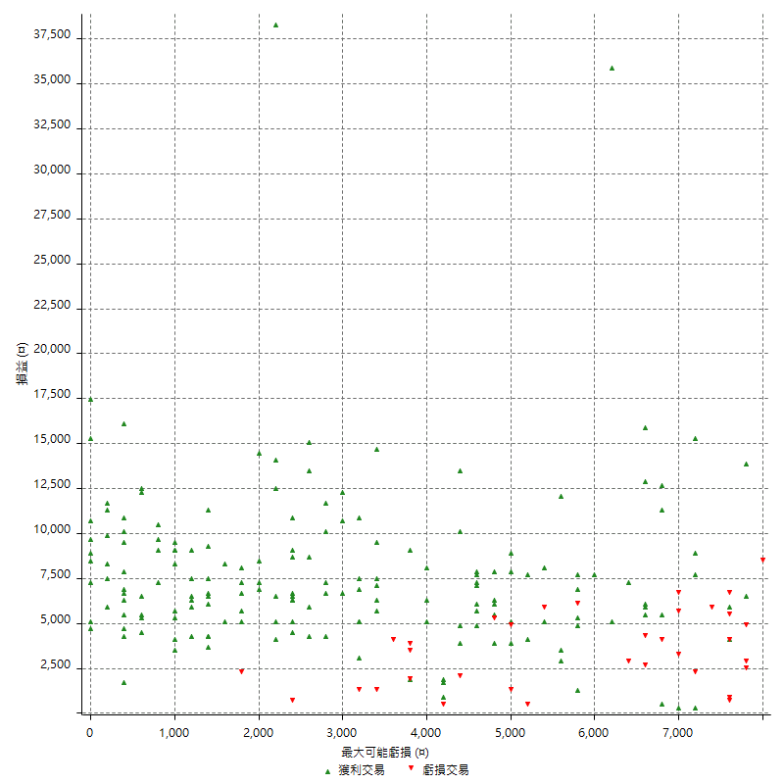

最大虧損幅度 (%)

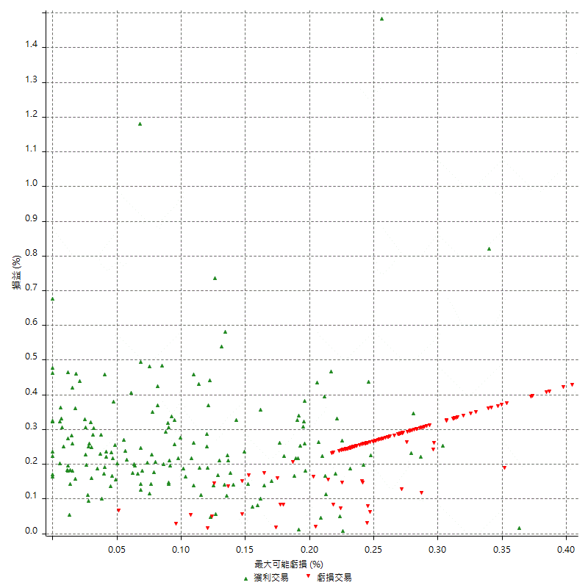

最大可能獲利

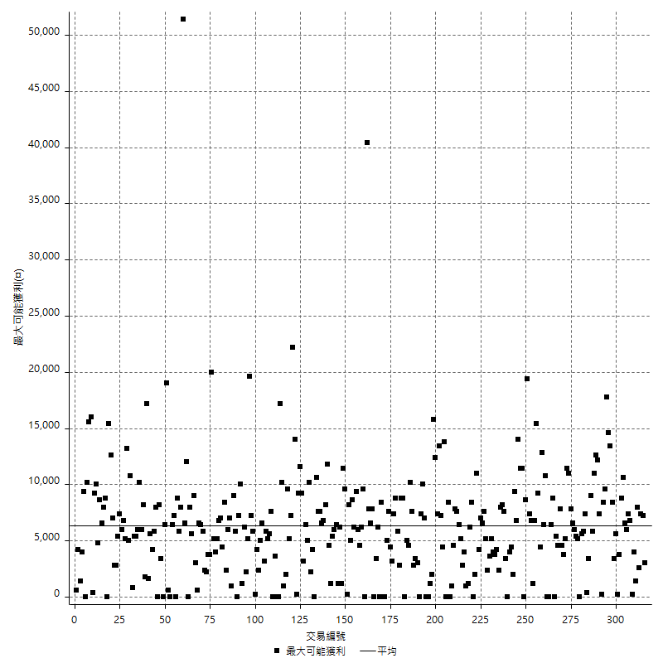

獲利的損益

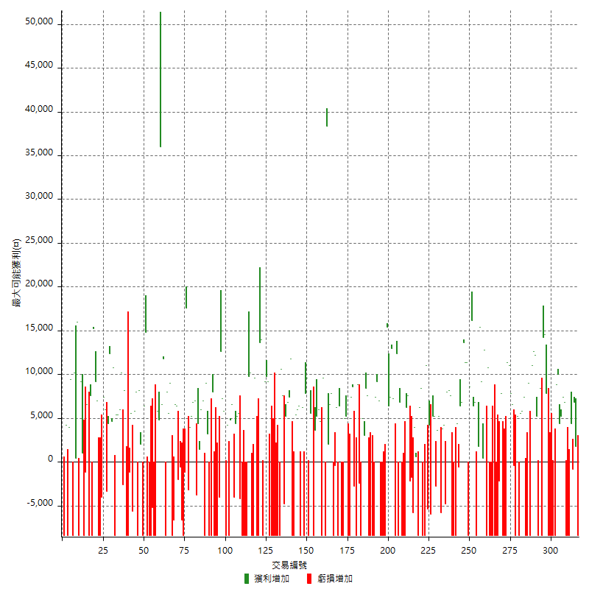

最大獲利幅度

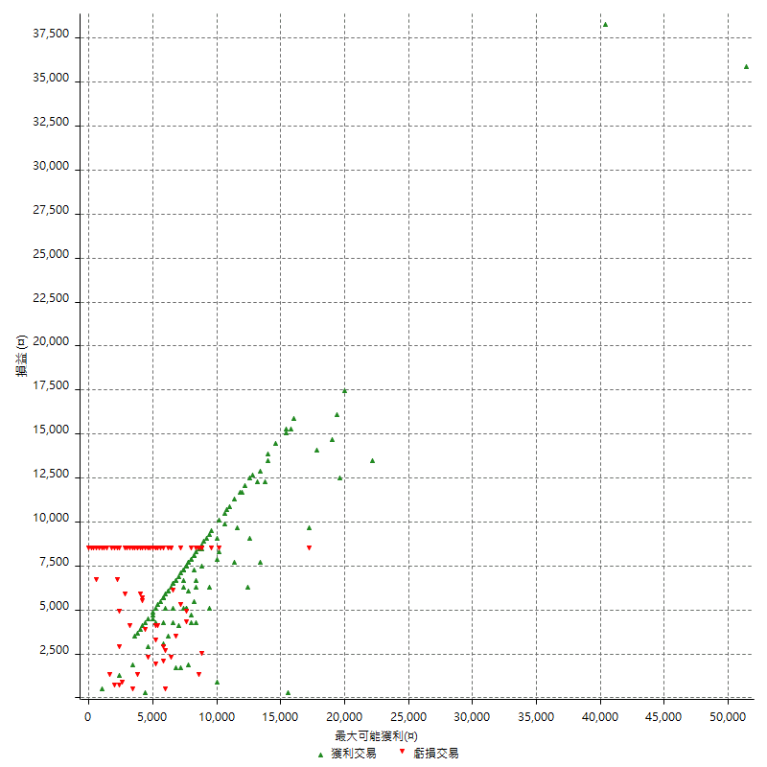

最大獲利幅度 (%)

週期性分析
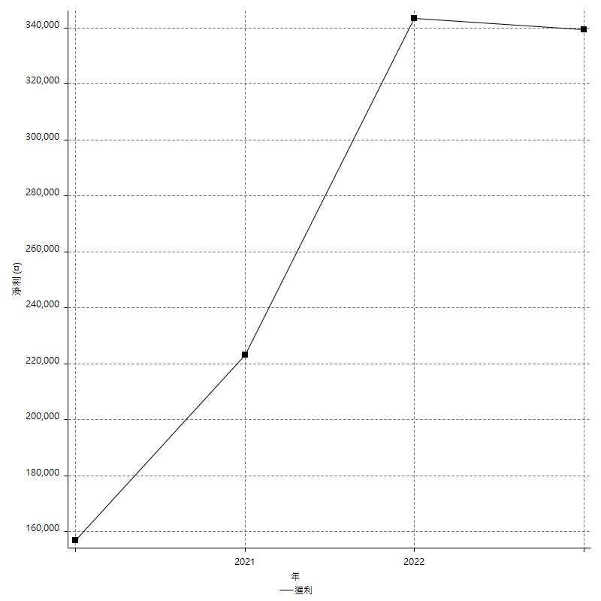
Daily Period Analysis

期間 | 獲利(¤) | 獲利(%) | 毛利 | 毛損 | 交易次數 | 勝率
2023-03-07 | -8400 | -1.5334063527 | 0 | -8400 | 1 | 0
2023-03-02 | 1800 | 0.32967032967 | 1800 | 0 | 1 | 100
2023-02-24 | 6800 | 1.2611275964 | 6800 | 0 | 1 | 100
2023-02-21 | 3600 | 0.67214339059 | 4400 | -800 | 2 | 50
2023-02-14 | -8400 | -1.5441176471 | 0 | -8400 | 1 | 0
2023-02-09 | -8400 | -1.5206372194 | 0 | -8400 | 1 | 0
2023-02-03 | -8400 | -1.4978601997 | 0 | -8400 | 1 | 0
2023-01-31 | 14200 | 2.59787779 | 14200 | 0 | 2 | 100
2023-01-17 | 9600 | 1.7877094972 | 9600 | 0 | 2 | 100
2023-01-13 | 10000 | 1.8975332068 | 10000 | 0 | 1 | 100
2023-01-10 | 400 | 0.07595898215 | 8800 | -8400 | 2 | 50
2023-01-04 | -16800 | -3.0916451969 | 0 | -16800 | 2 | 0
2022-12-15 | -8400 | -1.522290685 | 0 | -8400 | 1 | 0
2022-12-09 | -8400 | -1.499464477 | 0 | -8400 | 1 | 0
2022-11-18 | 7800 | 1.4120202752 | 7800 | 0 | 1 | 100
2022-11-16 | 28800 | 5.500381971 | 28800 | 0 | 2 | 100
2022-11-14 | -8400 | -1.5789473684 | 0 | -8400 | 1 | 0
2022-11-10 | 8400 | 1.6042780749 | 8400 | 0 | 1 | 100
2022-11-02 | -8400 | -1.5789473684 | 0 | -8400 | 1 | 0
2022-10-26 | 5200 | 0.98709187547 | 5200 | 0 | 1 | 100
2022-10-24 | 12200 | 2.3707734162 | 12200 | 0 | 1 | 100
2022-10-21 | 23600 | 4.8065173116 | 23600 | 0 | 2 | 100
2022-10-18 | 600 | 0.12234910277 | 9000 | -8400 | 2 | 50
2022-10-05 | -16800 | -3.3123028391 | 0 | -16800 | 2 | 0
2022-09-21 | 7400 | 1.4805922369 | 7400 | 0 | 1 | 100
2022-09-13 | 11400 | 2.3341523342 | 11400 | 0 | 2 | 100
2022-08-19 | -8400 | -1.690821256 | 0 | -8400 | 1 | 0
2022-08-17 | 5200 | 1.0577705452 | 5200 | 0 | 1 | 100
2022-08-12 | -8400 | -1.68 | 0 | -8400 | 1 | 0
2022-08-08 | 6200 | 1.2555690563 | 6600 | -400 | 2 | 50
2022-08-04 | 7800 | 1.6049382716 | 7800 | 0 | 1 | 100
2022-08-03 | 11000 | 2.3157894737 | 11000 | 0 | 1 | 100
2022-07-28 | 3000 | 0.63559322034 | 11400 | -8400 | 2 | 50
2022-07-22 | -16800 | -3.4369885434 | 0 | -16800 | 2 | 0
2022-07-20 | 7800 | 1.6216216216 | 7800 | 0 | 1 | 100
2022-07-19 | -2200 | -0.45529801325 | 0 | -2200 | 1 | 0
2022-07-15 | -8400 | -1.7087062653 | 0 | -8400 | 1 | 0
2022-07-14 | -8400 | -1.68 | 0 | -8400 | 1 | 0
2022-07-08 | -8400 | -1.6522423289 | 0 | -8400 | 1 | 0
2022-07-07 | -8400 | -1.6253869969 | 0 | -8400 | 1 | 0
2022-06-15 | -8400 | -1.5993907083 | 0 | -8400 | 1 | 0
2022-06-06 | -8400 | -1.5742128936 | 0 | -8400 | 1 | 0
2022-06-01 | 10800 | 2.0657995409 | 10800 | 0 | 1 | 100
2022-05-31 | -8400 | -1.5813253012 | 0 | -8400 | 1 | 0
2022-05-26 | 12800 | 2.4691358025 | 12800 | 0 | 1 | 100
2022-05-16 | 9600 | 1.8867924528 | 9600 | 0 | 2 | 100
2022-05-11 | 15400 | 3.1211998379 | 15400 | 0 | 1 | 100
2022-04-21 | 1800 | 0.36615134255 | 1800 | 0 | 1 | 100
2022-04-20 | -8400 | -1.68 | 0 | -8400 | 1 | 0
2022-04-14 | 13200 | 2.7115858669 | 13200 | 0 | 2 | 100
2022-04-11 | 16200 | 3.4424139397 | 16200 | 0 | 1 | 100
2022-03-31 | 8600 | 1.8614718615 | 8600 | 0 | 1 | 100
2022-03-23 | -8400 | -1.7857142857 | 0 | -8400 | 1 | 0
2022-03-18 | 22800 | 5.0938337802 | 22800 | 0 | 2 | 100
2022-02-17 | 13600 | 3.133640553 | 13600 | 0 | 1 | 100
2022-02-10 | 13200 | 3.1368821293 | 13200 | 0 | 2 | 100
2022-01-18 | 3800 | 0.91127098321 | 4400 | -600 | 2 | 50
2022-01-13 | -16800 | -3.8727524205 | 0 | -16800 | 2 | 0
2022-01-12 | -800 | -0.18407731247 | 7600 | -8400 | 2 | 50
2022-01-05 | 16200 | 3.8718929254 | 16200 | 0 | 2 | 100
2022-01-03 | -4800 | -1.1342155009 | 0 | -4800 | 1 | 0
2021-12-30 | 8000 | 1.9267822736 | 8000 | 0 | 2 | 100
2021-12-29 | -600 | -0.1443001443 | 5200 | -5800 | 2 | 50
2021-12-28 | 3600 | 0.87336244541 | 3600 | 0 | 1 | 100
2021-12-22 | 2400 | 0.58565153734 | 5200 | -2800 | 2 | 50
2021-12-17 | 5200 | 1.2852199703 | 5200 | 0 | 1 | 100
2021-12-15 | -6000 | -1.4612761812 | 0 | -6000 | 1 | 0
2021-12-08 | 4200 | 1.0334645669 | 4200 | 0 | 1 | 100
2021-12-03 | 5600 | 1.3972055888 | 11000 | -5400 | 2 | 50
2021-12-02 | -16800 | -4.0229885057 | 0 | -16800 | 2 | 0
2021-11-25 | 8400 | 2.0527859238 | 8400 | 0 | 1 | 100
2021-11-19 | 6200 | 1.5384615385 | 6200 | 0 | 1 | 100
2021-11-18 | -8400 | -2.0418084589 | 0 | -8400 | 1 | 0
2021-11-17 | 4600 | 1.1307767945 | 4600 | 0 | 2 | 100
2021-11-16 | -7600 | -1.833976834 | 0 | -7600 | 2 | 0
2021-11-12 | 5400 | 1.3202933985 | 7600 | -2200 | 2 | 50
2021-11-10 | 6200 | 1.539225422 | 6200 | 0 | 1 | 100
2021-11-08 | -8400 | -2.0428015564 | 0 | -8400 | 1 | 0
2021-10-28 | -8400 | -2.0019065777 | 0 | -8400 | 1 | 0
2021-10-27 | -1600 | -0.37986704653 | 6800 | -8400 | 2 | 50
2021-10-21 | -8400 | -1.9553072626 | 0 | -8400 | 1 | 0
2021-10-20 | 4000 | 0.93984962406 | 12400 | -8400 | 2 | 50
2021-10-18 | 20200 | 4.9827331031 | 20200 | 0 | 2 | 100
2021-10-08 | 13800 | 3.5240040858 | 13800 | 0 | 2 | 100
2021-09-14 | 15400 | 4.0935672515 | 15400 | 0 | 1 | 100
2021-09-13 | -8400 | -2.1840873635 | 0 | -8400 | 1 | 0
2021-09-06 | -16800 | -4.1853512706 | 0 | -16800 | 2 | 0
2021-09-03 | -8400 | -2.0497803807 | 0 | -8400 | 1 | 0
2021-09-02 | 16200 | 4.1158536585 | 16200 | 0 | 2 | 100
2021-09-01 | -1000 | -0.25342118601 | 7400 | -8400 | 2 | 50
2021-08-30 | -16800 | -4.0836169178 | 0 | -16800 | 2 | 0
2021-08-24 | -800 | -0.19408054343 | 7600 | -8400 | 2 | 50
2021-08-19 | 8400 | 2.0802377415 | 8400 | 0 | 1 | 100
2021-08-05 | 8000 | 2.0212228398 | 8000 | 0 | 2 | 100
2021-08-03 | -10800 | -2.6561731431 | 0 | -10800 | 2 | 0
2021-07-23 | 8800 | 2.212166918 | 8800 | 0 | 1 | 100
2021-07-15 | -8400 | -2.0679468242 | 0 | -8400 | 1 | 0
2021-07-12 | -2800 | -0.68459657702 | 0 | -2800 | 1 | 0
2021-07-08 | 8600 | 2.1478521479 | 8600 | 0 | 1 | 100
2021-07-06 | -1000 | -0.24912805182 | 7400 | -8400 | 2 | 50
2021-07-01 | -3200 | -0.79090459713 | 5200 | -8400 | 2 | 50
2021-06-29 | 5000 | 1.2512512513 | 5000 | 0 | 1 | 100
2021-06-28 | -8400 | -2.0588235294 | 0 | -8400 | 1 | 0
2021-06-24 | -8400 | -2.0172910663 | 0 | -8400 | 1 | 0
2021-06-18 | -2000 | -0.47801147228 | 6400 | -8400 | 2 | 50
2021-06-16 | 5800 | 1.4057198255 | 6200 | -400 | 2 | 50
2021-06-10 | -8400 | -1.9952494062 | 0 | -8400 | 1 | 0
2021-06-02 | 14400 | 3.5415641909 | 14400 | 0 | 2 | 100
2021-05-26 | 2000 | 0.49431537321 | 2000 | 0 | 1 | 100
2021-05-19 | 30000 | 8.0085424453 | 38400 | -8400 | 2 | 50
2021-05-10 | 1200 | 0.32137118372 | 9600 | -8400 | 2 | 50
2021-04-28 | 4600 | 1.2472885033 | 4600 | 0 | 1 | 100
2021-04-27 | 11200 | 3.1319910515 | 11200 | 0 | 2 | 100
2021-04-20 | -4800 | -1.3245033113 | 3600 | -8400 | 2 | 50
2021-04-19 | 10600 | 3.0130756111 | 10600 | 0 | 2 | 100
2021-04-16 | 1200 | 0.34227039361 | 9600 | -8400 | 2 | 50
2021-04-09 | -600 | -0.1708428246 | 7800 | -8400 | 2 | 50
2021-04-08 | 6200 | 1.7971014493 | 6200 | 0 | 1 | 100
2021-04-01 | -2000 | -0.57636887608 | 6400 | -8400 | 2 | 50
2021-03-31 | 11400 | 3.3969010727 | 11400 | 0 | 2 | 100
2021-03-30 | -16800 | -4.7673098751 | 0 | -16800 | 2 | 0
2021-03-25 | 11800 | 3.4644744568 | 11800 | 0 | 1 | 100
2021-03-23 | 7400 | 2.2208883553 | 7400 | 0 | 1 | 100
2021-03-17 | 12000 | 3.7359900374 | 12000 | 0 | 2 | 100
2021-03-12 | 2800 | 0.87939698492 | 7600 | -4800 | 2 | 50
2021-03-10 | 10600 | 3.4437946719 | 10600 | 0 | 1 | 100
2021-03-03 | -8400 | -2.6565464896 | 0 | -8400 | 1 | 0
2021-02-24 | -8400 | -2.5878003697 | 0 | -8400 | 1 | 0
2021-02-23 | -8400 | -2.5225225225 | 0 | -8400 | 1 | 0
2021-02-22 | -8400 | -2.460456942 | 0 | -8400 | 1 | 0
2021-02-18 | -16800 | -4.6901172529 | 0 | -16800 | 2 | 0
2021-02-05 | -8400 | -2.2913256956 | 0 | -8400 | 1 | 0
2021-02-03 | 19000 | 5.4660529344 | 19000 | 0 | 2 | 100
2021-01-20 | 800 | 0.2306805075 | 9200 | -8400 | 2 | 50
2021-01-15 | 27600 | 8.6466165414 | 27600 | 0 | 2 | 100
2021-01-14 | -8400 | -2.5641025641 | 0 | -8400 | 1 | 0
2021-01-12 | 1200 | 0.36764705882 | 9600 | -8400 | 2 | 50
2021-01-11 | -8400 | -2.5089605735 | 0 | -8400 | 1 | 0
2021-01-08 | 1800 | 0.54054054054 | 10200 | -8400 | 2 | 50
2021-01-06 | 1400 | 0.42219541616 | 9800 | -8400 | 2 | 50
2021-01-05 | -16800 | -4.822043628 | 0 | -16800 | 2 | 0
2021-01-04 | -8400 | -2.3542600897 | 0 | -8400 | 1 | 0
2020-12-31 | 1400 | 0.39392234102 | 5600 | -4200 | 2 | 50
2020-12-29 | 9600 | 2.7761711972 | 9600 | 0 | 2 | 100
2020-12-25 | -4000 | -1.1435105775 | 0 | -4000 | 1 | 0
2020-12-22 | 6600 | 1.9230769231 | 6600 | 0 | 1 | 100
2020-12-21 | 4800 | 1.4184397163 | 4800 | 0 | 1 | 100
2020-12-09 | -4200 | -1.2259194396 | 4200 | -8400 | 2 | 50
2020-12-08 | -2600 | -0.75318655852 | 5800 | -8400 | 2 | 50
2020-12-07 | 19800 | 6.0848186847 | 19800 | 0 | 2 | 100
2020-12-04 | -4000 | -1.2143290832 | 0 | -4000 | 1 | 0
2020-12-03 | -8400 | -2.486678508 | 0 | -8400 | 1 | 0
2020-12-02 | -16800 | -4.7377326565 | 0 | -16800 | 2 | 0
2020-11-30 | -400 | -0.11267605634 | 8000 | -8400 | 2 | 50
2020-11-27 | -8400 | -2.3115024766 | 0 | -8400 | 1 | 0
2020-11-24 | 3200 | 0.88839533592 | 3200 | 0 | 1 | 100
2020-11-17 | 600 | 0.16685205784 | 9000 | -8400 | 2 | 50
2020-11-12 | 13000 | 3.7507212926 | 13000 | 0 | 2 | 100
2020-11-06 | 5800 | 1.7018779343 | 5800 | 0 | 2 | 100
2020-11-05 | 3200 | 0.94786729858 | 7000 | -3800 | 2 | 50
2020-11-04 | 12000 | 3.6855036855 | 12000 | 0 | 2 | 100
2020-10-26 | 4000 | 1.2437810945 | 4000 | 0 | 1 | 100
2020-10-20 | -3200 | -0.98522167488 | 0 | -3200 | 1 | 0
2020-10-13 | 17600 | 5.7291666667 | 17600 | 0 | 1 | 100
2020-10-12 | -1200 | -0.38910505837 | 0 | -1200 | 1 | 0
2020-10-08 | -8400 | -2.6515151515 | 0 | -8400 | 1 | 0
2020-10-07 | -6600 | -2.0408163265 | 0 | -6600 | 1 | 0
2020-10-05 | -600 | -0.18518518519 | 0 | -600 | 1 | 0
2020-09-29 | 4400 | 1.3767209011 | 6400 | -2000 | 2 | 50
2020-09-21 | 6600 | 2.1086261981 | 6600 | 0 | 1 | 100
2020-09-15 | -15000 | -4.5731707317 | 0 | -15000 | 2 | 0
2020-09-03 | 9000 | 2.8213166144 | 9000 | 0 | 1 | 100
2020-09-02 | 5600 | 1.7868538609 | 5600 | 0 | 1 | 100
2020-08-27 | 8000 | 2.6195153897 | 8000 | 0 | 1 | 100
2020-08-26 | 3400 | 1.1258278146 | 11800 | -8400 | 2 | 50
2020-08-24 | 6600 | 2.2342586324 | 6600 | 0 | 1 | 100
2020-08-20 | 36000 | 13.878180416 | 36000 | 0 | 1 | 100
2020-08-18 | 4800 | 1.8853102907 | 4800 | 0 | 1 | 100
2020-08-13 | 5800 | 2.3311897106 | 5800 | 0 | 1 | 100
2020-08-11 | -8400 | -3.265940902 | 0 | -8400 | 1 | 0
2020-08-10 | -8400 | -3.1626506024 | 0 | -8400 | 1 | 0
2020-08-06 | -13600 | -4.8710601719 | 0 | -13600 | 2 | 0
2020-08-05 | -8400 | -2.9207232267 | 0 | -8400 | 1 | 0
2020-07-30 | -8400 | -2.8378378378 | 0 | -8400 | 1 | 0
2020-07-28 | 14800 | 5.2631578947 | 14800 | 0 | 1 | 100
2020-07-22 | -2000 | -0.70621468927 | 6400 | -8400 | 2 | 50
2020-07-15 | 2000 | 0.71123755334 | 2000 | 0 | 1 | 100
2020-07-14 | 8200 | 3.0036630037 | 8200 | 0 | 1 | 100
2020-07-09 | -8400 | -2.9850746269 | 0 | -8400 | 1 | 0
2020-07-07 | 13800 | 5.1569506726 | 13800 | 0 | 2 | 100
2020-07-03 | 0 | 0 | 5600 | -5600 | 2 | 50
2020-06-24 | -1200 | -0.44642857143 | 0 | -1200 | 1 | 0
2020-06-23 | -8400 | -3.0303030303 | 0 | -8400 | 1 | 0
2020-06-22 | -8400 | -2.9411764706 | 0 | -8400 | 1 | 0
2020-06-17 | 5600 | 2 | 8200 | -2600 | 2 | 50
2020-06-15 | 10200 | 3.7805782061 | 10200 | 0 | 1 | 100
2020-06-11 | 11400 | 4.4117647059 | 11400 | 0 | 2 | 100
2020-06-09 | 5400 | 2.1343873518 | 5400 | 0 | 1 | 100
2020-06-08 | 2400 | 0.95770151636 | 10800 | -8400 | 2 | 50
2020-06-04 | 17000 | 7.2773972603 | 17000 | 0 | 2 | 100
2020-05-27 | 4400 | 1.9197207679 | 4400 | 0 | 1 | 100
2020-05-19 | 2600 | 1.147396293 | 6000 | -3400 | 2 | 50
2020-05-18 | 7400 | 3.3759124088 | 7400 | 0 | 1 | 100
2020-05-15 | -4000 | -1.7921146953 | 0 | -4000 | 1 | 0
2020-05-06 | -8400 | -3.6269430052 | 0 | -8400 | 1 | 0
2020-04-29 | -8400 | -3.5 | 0 | -8400 | 1 | 0
2020-04-28 | 16200 | 7.2386058981 | 16200 | 0 | 2 | 100
2020-04-23 | 6800 | 3.133640553 | 15200 | -8400 | 2 | 50
2020-04-20 | 7600 | 3.629417383 | 7600 | 0 | 1 | 100
2020-04-15 | -8400 | -3.8567493113 | 0 | -8400 | 1 | 0
2020-04-13 | 6600 | 3.125 | 6600 | 0 | 1 | 100
2020-04-09 | -1200 | -0.56497175141 | 0 | -1200 | 1 | 0
2020-04-08 | -7400 | -3.3666969973 | 1000 | -8400 | 2 | 50
2020-04-07 | 800 | 0.36529680365 | 9200 | -8400 | 2 | 50
2020-03-27 | 16000 | 7.881773399 | 16000 | 0 | 1 | 100
2020-03-26 | 400 | 0.19743336624 | 400 | 0 | 1 | 100
2020-03-11 | 10200 | 5.3014553015 | 10200 | 0 | 1 | 100
2020-03-04 | -8400 | -4.1832669323 | 0 | -8400 | 1 | 0
2020-02-26 | 9400 | 4.9111807732 | 9400 | 0 | 1 | 100
2020-02-20 | 4000 | 2.1344717182 | 4000 | 0 | 1 | 100
2020-02-13 | -4200 | -2.1920668058 | 4200 | -8400 | 2 | 50
2020-02-12 | -8400 | -4.2 | 0 | -8400 | 1 | 0

Daily Rolling Period Analysis

期間 | 獲利(¤) | 獲利(%) | 毛利 | 毛損 | 交易次數 | 勝率
當日 - 2023/3/7 | -8400 | -0.28700287003 | 0 | -8400 | 1 | 0
2023/3/6 - 2023/3/7 | -8400 | -0.28700287003 | 0 | -8400 | 1 | 0
2023/3/5 - 2023/3/7 | -8400 | -0.28700287003 | 0 | -8400 | 1 | 0
2023/3/4 - 2023/3/7 | -8400 | -0.28700287003 | 0 | -8400 | 1 | 0
2023/3/3 - 2023/3/7 | -8400 | -0.28700287003 | 0 | -8400 | 1 | 0
2023/3/2 - 2023/3/7 | -6600 | -0.22577996716 | 1800 | -8400 | 2 | 50
2023/3/1 - 2023/3/7 | -6600 | -0.22577996716 | 1800 | -8400 | 2 | 50
2023/2/28 - 2023/3/7 | -6600 | -0.22577996716 | 1800 | -8400 | 2 | 50
2023/2/27 - 2023/3/7 | -6600 | -0.22577996716 | 1800 | -8400 | 2 | 50
2023/2/26 - 2023/3/7 | -6600 | -0.22577996716 | 1800 | -8400 | 2 | 50
2023/2/25 - 2023/3/7 | -6600 | -0.22577996716 | 1800 | -8400 | 2 | 50
2023/2/24 - 2023/3/7 | 200 | 0.0068737970855 | 8600 | -8400 | 3 | 66.666666667
2023/2/23 - 2023/3/7 | 200 | 0.0068737970855 | 8600 | -8400 | 3 | 66.666666667
2023/2/22 - 2023/3/7 | 200 | 0.0068737970855 | 8600 | -8400 | 3 | 66.666666667
2023/2/21 - 2023/3/7 | 3800 | 0.13099834528 | 13000 | -9200 | 5 | 60
2023/2/20 - 2023/3/7 | 3800 | 0.13099834528 | 13000 | -9200 | 5 | 60
2023/2/19 - 2023/3/7 | 3800 | 0.13099834528 | 13000 | -9200 | 5 | 60
2023/2/18 - 2023/3/7 | 3800 | 0.13099834528 | 13000 | -9200 | 5 | 60
2023/2/17 - 2023/3/7 | 3800 | 0.13099834528 | 13000 | -9200 | 5 | 60
2023/2/16 - 2023/3/7 | 3800 | 0.13099834528 | 13000 | -9200 | 5 | 60
2023/2/15 - 2023/3/7 | 3800 | 0.13099834528 | 13000 | -9200 | 5 | 60
2023/2/14 - 2023/3/7 | -4600 | -0.15857694429 | 13000 | -17600 | 6 | 50
2023/2/13 - 2023/3/7 | -4600 | -0.15857694429 | 13000 | -17600 | 6 | 50
2023/2/12 - 2023/3/7 | -4600 | -0.15857694429 | 13000 | -17600 | 6 | 50
2023/2/11 - 2023/3/7 | -4600 | -0.15857694429 | 13000 | -17600 | 6 | 50
2023/2/10 - 2023/3/7 | -4600 | -0.15857694429 | 13000 | -17600 | 6 | 50
2023/2/9 - 2023/3/7 | -13000 | -0.44815223387 | 13000 | -26000 | 7 | 42.857142857
2023/2/8 - 2023/3/7 | -13000 | -0.44815223387 | 13000 | -26000 | 7 | 42.857142857
2023/2/7 - 2023/3/7 | -13000 | -0.44815223387 | 13000 | -26000 | 7 | 42.857142857
2023/2/6 - 2023/3/7 | -13000 | -0.44815223387 | 13000 | -26000 | 7 | 42.857142857
2023/2/5 - 2023/3/7 | -13000 | -0.44815223387 | 13000 | -26000 | 7 | 42.857142857
2023/2/4 - 2023/3/7 | -13000 | -0.44815223387 | 13000 | -26000 | 7 | 42.857142857
2023/2/3 - 2023/3/7 | -21400 | -0.73772752344 | 13000 | -34400 | 8 | 37.5
2023/2/2 - 2023/3/7 | -21400 | -0.73772752344 | 13000 | -34400 | 8 | 37.5
2023/2/1 - 2023/3/7 | -21400 | -0.73772752344 | 13000 | -34400 | 8 | 37.5
2023/1/31 - 2023/3/7 | -7200 | -0.25066146776 | 27200 | -34400 | 10 | 50
2023/1/30 - 2023/3/7 | -7200 | -0.25066146776 | 27200 | -34400 | 10 | 50
2023/1/29 - 2023/3/7 | -7200 | -0.25066146776 | 27200 | -34400 | 10 | 50
2023/1/28 - 2023/3/7 | -7200 | -0.25066146776 | 27200 | -34400 | 10 | 50
2023/1/27 - 2023/3/7 | -7200 | -0.25066146776 | 27200 | -34400 | 10 | 50
2023/1/26 - 2023/3/7 | -7200 | -0.25066146776 | 27200 | -34400 | 10 | 50
2023/1/25 - 2023/3/7 | -7200 | -0.25066146776 | 27200 | -34400 | 10 | 50
2023/1/24 - 2023/3/7 | -7200 | -0.25066146776 | 27200 | -34400 | 10 | 50
2023/1/23 - 2023/3/7 | -7200 | -0.25066146776 | 27200 | -34400 | 10 | 50
2023/1/22 - 2023/3/7 | -7200 | -0.25066146776 | 27200 | -34400 | 10 | 50
2023/1/21 - 2023/3/7 | -7200 | -0.25066146776 | 27200 | -34400 | 10 | 50
2023/1/20 - 2023/3/7 | -7200 | -0.25066146776 | 27200 | -34400 | 10 | 50
2023/1/19 - 2023/3/7 | -7200 | -0.25066146776 | 27200 | -34400 | 10 | 50
2023/1/18 - 2023/3/7 | -7200 | -0.25066146776 | 27200 | -34400 | 10 | 50
2023/1/17 - 2023/3/7 | 2400 | 0.084116080191 | 36800 | -34400 | 12 | 58.333333333
2023/1/16 - 2023/3/7 | 2400 | 0.084116080191 | 36800 | -34400 | 12 | 58.333333333
2023/1/15 - 2023/3/7 | 2400 | 0.084116080191 | 36800 | -34400 | 12 | 58.333333333
2023/1/14 - 2023/3/7 | 2400 | 0.084116080191 | 36800 | -34400 | 12 | 58.333333333
2023/1/13 - 2023/3/7 | 12400 | 0.43766765495 | 46800 | -34400 | 13 | 61.538461539
2023/1/12 - 2023/3/7 | 12400 | 0.43766765495 | 46800 | -34400 | 13 | 61.538461539
2023/1/11 - 2023/3/7 | 12400 | 0.43766765495 | 46800 | -34400 | 13 | 61.538461539
2023/1/10 - 2023/3/7 | 12800 | 0.45461002983 | 55600 | -42800 | 15 | 60
2023/1/9 - 2023/3/7 | 12800 | 0.45461002983 | 55600 | -42800 | 15 | 60
2023/1/8 - 2023/3/7 | 12800 | 0.45461002983 | 55600 | -42800 | 15 | 60
2023/1/7 - 2023/3/7 | 12800 | 0.45461002983 | 55600 | -42800 | 15 | 60
2023/1/6 - 2023/3/7 | 12800 | 0.45461002983 | 55600 | -42800 | 15 | 60
2023/1/5 - 2023/3/7 | 12800 | 0.45461002983 | 55600 | -42800 | 15 | 60
2023/1/4 - 2023/3/7 | -4000 | -0.14206563432 | 55600 | -59600 | 17 | 52.941176471
2023/1/3 - 2023/3/7 | -4000 | -0.14206563432 | 55600 | -59600 | 17 | 52.941176471
2023/1/2 - 2023/3/7 | -4000 | -0.14206563432 | 55600 | -59600 | 17 | 52.941176471
2023/1/1 - 2023/3/7 | -4000 | -0.14206563432 | 55600 | -59600 | 17 | 52.941176471
2022/12/31 - 2023/3/7 | -4000 | -0.14206563432 | 55600 | -59600 | 17 | 52.941176471
2022/12/30 - 2023/3/7 | -4000 | -0.14206563432 | 55600 | -59600 | 17 | 52.941176471
2022/12/29 - 2023/3/7 | -4000 | -0.14206563432 | 55600 | -59600 | 17 | 52.941176471
2022/12/28 - 2023/3/7 | -4000 | -0.14206563432 | 55600 | -59600 | 17 | 52.941176471
2022/12/27 - 2023/3/7 | -4000 | -0.14206563432 | 55600 | -59600 | 17 | 52.941176471
2022/12/26 - 2023/3/7 | -4000 | -0.14206563432 | 55600 | -59600 | 17 | 52.941176471
2022/12/25 - 2023/3/7 | -4000 | -0.14206563432 | 55600 | -59600 | 17 | 52.941176471
2022/12/24 - 2023/3/7 | -4000 | -0.14206563432 | 55600 | -59600 | 17 | 52.941176471
2022/12/23 - 2023/3/7 | -4000 | -0.14206563432 | 55600 | -59600 | 17 | 52.941176471
2022/12/22 - 2023/3/7 | -4000 | -0.14206563432 | 55600 | -59600 | 17 | 52.941176471
2022/12/21 - 2023/3/7 | -4000 | -0.14206563432 | 55600 | -59600 | 17 | 52.941176471
2022/12/20 - 2023/3/7 | -4000 | -0.14206563432 | 55600 | -59600 | 17 | 52.941176471
2022/12/19 - 2023/3/7 | -4000 | -0.14206563432 | 55600 | -59600 | 17 | 52.941176471
2022/12/18 - 2023/3/7 | -4000 | -0.14206563432 | 55600 | -59600 | 17 | 52.941176471
2022/12/17 - 2023/3/7 | -4000 | -0.14206563432 | 55600 | -59600 | 17 | 52.941176471
2022/12/16 - 2023/3/7 | -4000 | -0.14206563432 | 55600 | -59600 | 17 | 52.941176471
2022/12/15 - 2023/3/7 | -12400 | -0.4404034664 | 55600 | -68000 | 18 | 50
2022/12/14 - 2023/3/7 | -12400 | -0.4404034664 | 55600 | -68000 | 18 | 50
2022/12/13 - 2023/3/7 | -12400 | -0.4404034664 | 55600 | -68000 | 18 | 50
2022/12/12 - 2023/3/7 | -12400 | -0.4404034664 | 55600 | -68000 | 18 | 50
2022/12/11 - 2023/3/7 | -12400 | -0.4404034664 | 55600 | -68000 | 18 | 50
2022/12/10 - 2023/3/7 | -12400 | -0.4404034664 | 55600 | -68000 | 18 | 50
2022/12/9 - 2023/3/7 | -20800 | -0.73874129848 | 55600 | -76400 | 19 | 47.368421053
2022/12/8 - 2023/3/7 | -20800 | -0.73874129848 | 55600 | -76400 | 19 | 47.368421053
2022/12/7 - 2023/3/7 | -20800 | -0.73874129848 | 55600 | -76400 | 19 | 47.368421053
2022/12/6 - 2023/3/7 | -20800 | -0.73874129848 | 55600 | -76400 | 19 | 47.368421053
2022/12/5 - 2023/3/7 | -20800 | -0.73874129848 | 55600 | -76400 | 19 | 47.368421053
2022/12/4 - 2023/3/7 | -20800 | -0.73874129848 | 55600 | -76400 | 19 | 47.368421053
2022/12/3 - 2023/3/7 | -20800 | -0.73874129848 | 55600 | -76400 | 19 | 47.368421053
2022/12/2 - 2023/3/7 | -20800 | -0.73874129848 | 55600 | -76400 | 19 | 47.368421053
2022/12/1 - 2023/3/7 | -20800 | -0.73874129848 | 55600 | -76400 | 19 | 47.368421053
2022/11/30 - 2023/3/7 | -20800 | -0.73874129848 | 55600 | -76400 | 19 | 47.368421053
2022/11/29 - 2023/3/7 | -20800 | -0.73874129848 | 55600 | -76400 | 19 | 47.368421053
2022/11/28 - 2023/3/7 | -20800 | -0.73874129848 | 55600 | -76400 | 19 | 47.368421053
2022/11/27 - 2023/3/7 | -20800 | -0.73874129848 | 55600 | -76400 | 19 | 47.368421053
2022/11/26 - 2023/3/7 | -20800 | -0.73874129848 | 55600 | -76400 | 19 | 47.368421053
2022/11/25 - 2023/3/7 | -20800 | -0.73874129848 | 55600 | -76400 | 19 | 47.368421053
2022/11/24 - 2023/3/7 | -20800 | -0.73874129848 | 55600 | -76400 | 19 | 47.368421053
2022/11/23 - 2023/3/7 | -20800 | -0.73874129848 | 55600 | -76400 | 19 | 47.368421053
2022/11/22 - 2023/3/7 | -20800 | -0.73874129848 | 55600 | -76400 | 19 | 47.368421053
2022/11/21 - 2023/3/7 | -20800 | -0.73874129848 | 55600 | -76400 | 19 | 47.368421053
2022/11/20 - 2023/3/7 | -20800 | -0.73874129848 | 55600 | -76400 | 19 | 47.368421053
2022/11/19 - 2023/3/7 | -20800 | -0.73874129848 | 55600 | -76400 | 19 | 47.368421053
2022/11/18 - 2023/3/7 | -13000 | -0.46428571429 | 63400 | -76400 | 20 | 50
2022/11/17 - 2023/3/7 | -13000 | -0.46428571429 | 63400 | -76400 | 20 | 50
2022/11/16 - 2023/3/7 | 15800 | 0.57613768961 | 92200 | -76400 | 22 | 54.545454546
2022/11/15 - 2023/3/7 | 15800 | 0.57613768961 | 92200 | -76400 | 22 | 54.545454546
2022/11/14 - 2023/3/7 | 7400 | 0.26983663944 | 92200 | -84800 | 23 | 52.173913044
2022/11/13 - 2023/3/7 | 7400 | 0.26983663944 | 92200 | -84800 | 23 | 52.173913044
2022/11/12 - 2023/3/7 | 7400 | 0.26983663944 | 92200 | -84800 | 23 | 52.173913044
2022/11/11 - 2023/3/7 | 7400 | 0.26983663944 | 92200 | -84800 | 23 | 52.173913044
2022/11/10 - 2023/3/7 | 15800 | 0.57968887584 | 100600 | -84800 | 24 | 54.166666667
2022/11/9 - 2023/3/7 | 15800 | 0.57968887584 | 100600 | -84800 | 24 | 54.166666667
2022/11/8 - 2023/3/7 | 15800 | 0.57968887584 | 100600 | -84800 | 24 | 54.166666667
2022/11/7 - 2023/3/7 | 15800 | 0.57968887584 | 100600 | -84800 | 24 | 54.166666667
2022/11/6 - 2023/3/7 | 15800 | 0.57968887584 | 100600 | -84800 | 24 | 54.166666667
2022/11/5 - 2023/3/7 | 15800 | 0.57968887584 | 100600 | -84800 | 24 | 54.166666667
2022/11/4 - 2023/3/7 | 15800 | 0.57968887584 | 100600 | -84800 | 24 | 54.166666667
2022/11/3 - 2023/3/7 | 15800 | 0.57968887584 | 100600 | -84800 | 24 | 54.166666667
2022/11/2 - 2023/3/7 | 7400 | 0.27149985324 | 100600 | -93200 | 25 | 52
2022/11/1 - 2023/3/7 | 7400 | 0.27149985324 | 100600 | -93200 | 25 | 52
2022/10/31 - 2023/3/7 | 7400 | 0.27149985324 | 100600 | -93200 | 25 | 52
2022/10/30 - 2023/3/7 | 7400 | 0.27149985324 | 100600 | -93200 | 25 | 52
2022/10/29 - 2023/3/7 | 7400 | 0.27149985324 | 100600 | -93200 | 25 | 52
2022/10/28 - 2023/3/7 | 7400 | 0.27149985324 | 100600 | -93200 | 25 | 52
2022/10/27 - 2023/3/7 | 7400 | 0.27149985324 | 100600 | -93200 | 25 | 52
2022/10/26 - 2023/3/7 | 12600 | 0.46405421332 | 105800 | -93200 | 26 | 53.846153846
2022/10/25 - 2023/3/7 | 12600 | 0.46405421332 | 105800 | -93200 | 26 | 53.846153846
2022/10/24 - 2023/3/7 | 24800 | 0.92165898618 | 118000 | -93200 | 27 | 55.555555556
2022/10/23 - 2023/3/7 | 24800 | 0.92165898618 | 118000 | -93200 | 27 | 55.555555556
2022/10/22 - 2023/3/7 | 24800 | 0.92165898618 | 118000 | -93200 | 27 | 55.555555556
2022/10/21 - 2023/3/7 | 48400 | 1.8308367378 | 141600 | -93200 | 29 | 58.620689655
2022/10/20 - 2023/3/7 | 48400 | 1.8308367378 | 141600 | -93200 | 29 | 58.620689655
2022/10/19 - 2023/3/7 | 48400 | 1.8308367378 | 141600 | -93200 | 29 | 58.620689655
2022/10/18 - 2023/3/7 | 49000 | 1.8662400975 | 150600 | -101600 | 31 | 58.064516129
2022/10/17 - 2023/3/7 | 49000 | 1.8662400975 | 150600 | -101600 | 31 | 58.064516129
2022/10/16 - 2023/3/7 | 49000 | 1.8662400975 | 150600 | -101600 | 31 | 58.064516129
2022/10/15 - 2023/3/7 | 49000 | 1.8662400975 | 150600 | -101600 | 31 | 58.064516129
2022/10/14 - 2023/3/7 | 49000 | 1.8662400975 | 150600 | -101600 | 31 | 58.064516129
2022/10/13 - 2023/3/7 | 49000 | 1.8662400975 | 150600 | -101600 | 31 | 58.064516129
2022/10/12 - 2023/3/7 | 49000 | 1.8662400975 | 150600 | -101600 | 31 | 58.064516129
2022/10/11 - 2023/3/7 | 49000 | 1.8662400975 | 150600 | -101600 | 31 | 58.064516129
2022/10/10 - 2023/3/7 | 49000 | 1.8662400975 | 150600 | -101600 | 31 | 58.064516129
2022/10/9 - 2023/3/7 | 49000 | 1.8662400975 | 150600 | -101600 | 31 | 58.064516129
2022/10/8 - 2023/3/7 | 49000 | 1.8662400975 | 150600 | -101600 | 31 | 58.064516129
2022/10/7 - 2023/3/7 | 49000 | 1.8662400975 | 150600 | -101600 | 31 | 58.064516129
2022/10/6 - 2023/3/7 | 49000 | 1.8662400975 | 150600 | -101600 | 31 | 58.064516129
2022/10/5 - 2023/3/7 | 32200 | 1.2263863498 | 150600 | -118400 | 33 | 54.545454546
2022/10/4 - 2023/3/7 | 32200 | 1.2263863498 | 150600 | -118400 | 33 | 54.545454546
2022/10/3 - 2023/3/7 | 32200 | 1.2263863498 | 150600 | -118400 | 33 | 54.545454546
2022/10/2 - 2023/3/7 | 32200 | 1.2263863498 | 150600 | -118400 | 33 | 54.545454546
2022/10/1 - 2023/3/7 | 32200 | 1.2263863498 | 150600 | -118400 | 33 | 54.545454546
2022/9/30 - 2023/3/7 | 32200 | 1.2263863498 | 150600 | -118400 | 33 | 54.545454546
2022/9/29 - 2023/3/7 | 32200 | 1.2263863498 | 150600 | -118400 | 33 | 54.545454546
2022/9/28 - 2023/3/7 | 32200 | 1.2263863498 | 150600 | -118400 | 33 | 54.545454546
2022/9/27 - 2023/3/7 | 32200 | 1.2263863498 | 150600 | -118400 | 33 | 54.545454546
2022/9/26 - 2023/3/7 | 32200 | 1.2263863498 | 150600 | -118400 | 33 | 54.545454546
2022/9/25 - 2023/3/7 | 32200 | 1.2263863498 | 150600 | -118400 | 33 | 54.545454546
2022/9/24 - 2023/3/7 | 32200 | 1.2263863498 | 150600 | -118400 | 33 | 54.545454546
2022/9/23 - 2023/3/7 | 32200 | 1.2263863498 | 150600 | -118400 | 33 | 54.545454546
2022/9/22 - 2023/3/7 | 32200 | 1.2263863498 | 150600 | -118400 | 33 | 54.545454546
2022/9/21 - 2023/3/7 | 39600 | 1.516776467 | 158000 | -118400 | 34 | 55.882352941
2022/9/20 - 2023/3/7 | 39600 | 1.516776467 | 158000 | -118400 | 34 | 55.882352941
2022/9/19 - 2023/3/7 | 39600 | 1.516776467 | 158000 | -118400 | 34 | 55.882352941
2022/9/18 - 2023/3/7 | 39600 | 1.516776467 | 158000 | -118400 | 34 | 55.882352941
2022/9/17 - 2023/3/7 | 39600 | 1.516776467 | 158000 | -118400 | 34 | 55.882352941
2022/9/16 - 2023/3/7 | 39600 | 1.516776467 | 158000 | -118400 | 34 | 55.882352941
2022/9/15 - 2023/3/7 | 39600 | 1.516776467 | 158000 | -118400 | 34 | 55.882352941
2022/9/14 - 2023/3/7 | 39600 | 1.516776467 | 158000 | -118400 | 34 | 55.882352941
2022/9/13 - 2023/3/7 | 51000 | 1.970633694 | 169400 | -118400 | 36 | 58.333333333
2022/9/12 - 2023/3/7 | 51000 | 1.970633694 | 169400 | -118400 | 36 | 58.333333333
2022/9/11 - 2023/3/7 | 51000 | 1.970633694 | 169400 | -118400 | 36 | 58.333333333
2022/9/10 - 2023/3/7 | 51000 | 1.970633694 | 169400 | -118400 | 36 | 58.333333333
2022/9/9 - 2023/3/7 | 51000 | 1.970633694 | 169400 | -118400 | 36 | 58.333333333
2022/9/8 - 2023/3/7 | 51000 | 1.970633694 | 169400 | -118400 | 36 | 58.333333333
2022/9/7 - 2023/3/7 | 51000 | 1.970633694 | 169400 | -118400 | 36 | 58.333333333
2022/9/6 - 2023/3/7 | 51000 | 1.970633694 | 169400 | -118400 | 36 | 58.333333333
2022/9/5 - 2023/3/7 | 51000 | 1.970633694 | 169400 | -118400 | 36 | 58.333333333
2022/9/4 - 2023/3/7 | 51000 | 1.970633694 | 169400 | -118400 | 36 | 58.333333333
2022/9/3 - 2023/3/7 | 51000 | 1.970633694 | 169400 | -118400 | 36 | 58.333333333
2022/9/2 - 2023/3/7 | 51000 | 1.970633694 | 169400 | -118400 | 36 | 58.333333333
2022/9/1 - 2023/3/7 | 51000 | 1.970633694 | 169400 | -118400 | 36 | 58.333333333
2022/8/31 - 2023/3/7 | 51000 | 1.970633694 | 169400 | -118400 | 36 | 58.333333333
2022/8/30 - 2023/3/7 | 51000 | 1.970633694 | 169400 | -118400 | 36 | 58.333333333
2022/8/29 - 2023/3/7 | 51000 | 1.970633694 | 169400 | -118400 | 36 | 58.333333333
2022/8/28 - 2023/3/7 | 51000 | 1.970633694 | 169400 | -118400 | 36 | 58.333333333
2022/8/27 - 2023/3/7 | 51000 | 1.970633694 | 169400 | -118400 | 36 | 58.333333333
2022/8/26 - 2023/3/7 | 51000 | 1.970633694 | 169400 | -118400 | 36 | 58.333333333
2022/8/25 - 2023/3/7 | 51000 | 1.970633694 | 169400 | -118400 | 36 | 58.333333333
2022/8/24 - 2023/3/7 | 51000 | 1.970633694 | 169400 | -118400 | 36 | 58.333333333
2022/8/23 - 2023/3/7 | 51000 | 1.970633694 | 169400 | -118400 | 36 | 58.333333333
2022/8/22 - 2023/3/7 | 51000 | 1.970633694 | 169400 | -118400 | 36 | 58.333333333
2022/8/21 - 2023/3/7 | 51000 | 1.970633694 | 169400 | -118400 | 36 | 58.333333333
2022/8/20 - 2023/3/7 | 51000 | 1.970633694 | 169400 | -118400 | 36 | 58.333333333
2022/8/19 - 2023/3/7 | 42600 | 1.6460587326 | 169400 | -126800 | 37 | 56.756756757
2022/8/18 - 2023/3/7 | 42600 | 1.6460587326 | 169400 | -126800 | 37 | 56.756756757
2022/8/17 - 2023/3/7 | 47800 | 1.8544382371 | 174600 | -126800 | 38 | 57.894736842
2022/8/16 - 2023/3/7 | 47800 | 1.8544382371 | 174600 | -126800 | 38 | 57.894736842
2022/8/15 - 2023/3/7 | 47800 | 1.8544382371 | 174600 | -126800 | 38 | 57.894736842
2022/8/14 - 2023/3/7 | 47800 | 1.8544382371 | 174600 | -126800 | 38 | 57.894736842
2022/8/13 - 2023/3/7 | 47800 | 1.8544382371 | 174600 | -126800 | 38 | 57.894736842
2022/8/12 - 2023/3/7 | 39400 | 1.5285536934 | 174600 | -135200 | 39 | 56.41025641
2022/8/11 - 2023/3/7 | 39400 | 1.5285536934 | 174600 | -135200 | 39 | 56.41025641
2022/8/10 - 2023/3/7 | 39400 | 1.5285536934 | 174600 | -135200 | 39 | 56.41025641
2022/8/9 - 2023/3/7 | 39400 | 1.5285536934 | 174600 | -135200 | 39 | 56.41025641
2022/8/8 - 2023/3/7 | 45600 | 1.7781937295 | 181200 | -135600 | 41 | 56.097560976
2022/8/7 - 2023/3/7 | 45600 | 1.7781937295 | 181200 | -135600 | 41 | 56.097560976
2022/8/6 - 2023/3/7 | 45600 | 1.7781937295 | 181200 | -135600 | 41 | 56.097560976
2022/8/5 - 2023/3/7 | 45600 | 1.7781937295 | 181200 | -135600 | 41 | 56.097560976
2022/8/4 - 2023/3/7 | 53400 | 2.0951035782 | 189000 | -135600 | 42 | 57.142857143
2022/8/3 - 2023/3/7 | 64400 | 2.54867817 | 200000 | -135600 | 43 | 58.139534884
2022/8/2 - 2023/3/7 | 64400 | 2.54867817 | 200000 | -135600 | 43 | 58.139534884
2022/8/1 - 2023/3/7 | 64400 | 2.54867817 | 200000 | -135600 | 43 | 58.139534884
2022/7/31 - 2023/3/7 | 64400 | 2.54867817 | 200000 | -135600 | 43 | 58.139534884
2022/7/30 - 2023/3/7 | 64400 | 2.54867817 | 200000 | -135600 | 43 | 58.139534884
2022/7/29 - 2023/3/7 | 64400 | 2.54867817 | 200000 | -135600 | 43 | 58.139534884
2022/7/28 - 2023/3/7 | 67400 | 2.6916932907 | 211400 | -144000 | 45 | 57.777777778
2022/7/27 - 2023/3/7 | 67400 | 2.6916932907 | 211400 | -144000 | 45 | 57.777777778
2022/7/26 - 2023/3/7 | 67400 | 2.6916932907 | 211400 | -144000 | 45 | 57.777777778
2022/7/25 - 2023/3/7 | 67400 | 2.6916932907 | 211400 | -144000 | 45 | 57.777777778
2022/7/24 - 2023/3/7 | 67400 | 2.6916932907 | 211400 | -144000 | 45 | 57.777777778
2022/7/23 - 2023/3/7 | 67400 | 2.6916932907 | 211400 | -144000 | 45 | 57.777777778
2022/7/22 - 2023/3/7 | 50600 | 2.0207667732 | 211400 | -160800 | 47 | 55.319148936
2022/7/21 - 2023/3/7 | 50600 | 2.0207667732 | 211400 | -160800 | 47 | 55.319148936
2022/7/20 - 2023/3/7 | 58400 | 2.3468895676 | 219200 | -160800 | 48 | 56.25
2022/7/19 - 2023/3/7 | 56200 | 2.2584793442 | 219200 | -163000 | 49 | 55.102040816
2022/7/18 - 2023/3/7 | 56200 | 2.2584793442 | 219200 | -163000 | 49 | 55.102040816
2022/7/17 - 2023/3/7 | 56200 | 2.2584793442 | 219200 | -163000 | 49 | 55.102040816
2022/7/16 - 2023/3/7 | 56200 | 2.2584793442 | 219200 | -163000 | 49 | 55.102040816
2022/7/15 - 2023/3/7 | 47800 | 1.9209130365 | 219200 | -171400 | 50 | 54
2022/7/14 - 2023/3/7 | 39400 | 1.5833467288 | 219200 | -179800 | 51 | 52.941176471
2022/7/13 - 2023/3/7 | 39400 | 1.5833467288 | 219200 | -179800 | 51 | 52.941176471
2022/7/12 - 2023/3/7 | 39400 | 1.5833467288 | 219200 | -179800 | 51 | 52.941176471
2022/7/11 - 2023/3/7 | 39400 | 1.5833467288 | 219200 | -179800 | 51 | 52.941176471
2022/7/10 - 2023/3/7 | 39400 | 1.5833467288 | 219200 | -179800 | 51 | 52.941176471
2022/7/9 - 2023/3/7 | 39400 | 1.5833467288 | 219200 | -179800 | 51 | 52.941176471
2022/7/8 - 2023/3/7 | 31000 | 1.2457804212 | 219200 | -188200 | 52 | 51.923076923
2022/7/7 - 2023/3/7 | 22600 | 0.90821411349 | 219200 | -196600 | 53 | 50.943396226
2022/7/6 - 2023/3/7 | 22600 | 0.90821411349 | 219200 | -196600 | 53 | 50.943396226
2022/7/5 - 2023/3/7 | 22600 | 0.90821411349 | 219200 | -196600 | 53 | 50.943396226
2022/7/4 - 2023/3/7 | 22600 | 0.90821411349 | 219200 | -196600 | 53 | 50.943396226
2022/7/3 - 2023/3/7 | 22600 | 0.90821411349 | 219200 | -196600 | 53 | 50.943396226
2022/7/2 - 2023/3/7 | 22600 | 0.90821411349 | 219200 | -196600 | 53 | 50.943396226
2022/7/1 - 2023/3/7 | 22600 | 0.90821411349 | 219200 | -196600 | 53 | 50.943396226
2022/6/30 - 2023/3/7 | 22600 | 0.90821411349 | 219200 | -196600 | 53 | 50.943396226
2022/6/29 - 2023/3/7 | 22600 | 0.90821411349 | 219200 | -196600 | 53 | 50.943396226
2022/6/28 - 2023/3/7 | 22600 | 0.90821411349 | 219200 | -196600 | 53 | 50.943396226
2022/6/27 - 2023/3/7 | 22600 | 0.90821411349 | 219200 | -196600 | 53 | 50.943396226
2022/6/26 - 2023/3/7 | 22600 | 0.90821411349 | 219200 | -196600 | 53 | 50.943396226
2022/6/25 - 2023/3/7 | 22600 | 0.90821411349 | 219200 | -196600 | 53 | 50.943396226
2022/6/24 - 2023/3/7 | 22600 | 0.90821411349 | 219200 | -196600 | 53 | 50.943396226
2022/6/23 - 2023/3/7 | 22600 | 0.90821411349 | 219200 | -196600 | 53 | 50.943396226
2022/6/22 - 2023/3/7 | 22600 | 0.90821411349 | 219200 | -196600 | 53 | 50.943396226
2022/6/21 - 2023/3/7 | 22600 | 0.90821411349 | 219200 | -196600 | 53 | 50.943396226
2022/6/20 - 2023/3/7 | 22600 | 0.90821411349 | 219200 | -196600 | 53 | 50.943396226
2022/6/19 - 2023/3/7 | 22600 | 0.90821411349 | 219200 | -196600 | 53 | 50.943396226
2022/6/18 - 2023/3/7 | 22600 | 0.90821411349 | 219200 | -196600 | 53 | 50.943396226
2022/6/17 - 2023/3/7 | 22600 | 0.90821411349 | 219200 | -196600 | 53 | 50.943396226
2022/6/16 - 2023/3/7 | 22600 | 0.90821411349 | 219200 | -196600 | 53 | 50.943396226
2022/6/15 - 2023/3/7 | 14200 | 0.57064780582 | 219200 | -205000 | 54 | 50
2022/6/14 - 2023/3/7 | 14200 | 0.57064780582 | 219200 | -205000 | 54 | 50
2022/6/13 - 2023/3/7 | 14200 | 0.57064780582 | 219200 | -205000 | 54 | 50
2022/6/12 - 2023/3/7 | 14200 | 0.57064780582 | 219200 | -205000 | 54 | 50
2022/6/11 - 2023/3/7 | 14200 | 0.57064780582 | 219200 | -205000 | 54 | 50
2022/6/10 - 2023/3/7 | 14200 | 0.57064780582 | 219200 | -205000 | 54 | 50
2022/6/9 - 2023/3/7 | 14200 | 0.57064780582 | 219200 | -205000 | 54 | 50
2022/6/8 - 2023/3/7 | 14200 | 0.57064780582 | 219200 | -205000 | 54 | 50
2022/6/7 - 2023/3/7 | 14200 | 0.57064780582 | 219200 | -205000 | 54 | 50
2022/6/6 - 2023/3/7 | 5800 | 0.23308149815 | 219200 | -213400 | 55 | 49.090909091
2022/6/5 - 2023/3/7 | 5800 | 0.23308149815 | 219200 | -213400 | 55 | 49.090909091
2022/6/4 - 2023/3/7 | 5800 | 0.23308149815 | 219200 | -213400 | 55 | 49.090909091
2022/6/3 - 2023/3/7 | 5800 | 0.23308149815 | 219200 | -213400 | 55 | 49.090909091
2022/6/2 - 2023/3/7 | 5800 | 0.23308149815 | 219200 | -213400 | 55 | 49.090909091
2022/6/1 - 2023/3/7 | 16600 | 0.67293659802 | 230000 | -213400 | 56 | 50
2022/5/31 - 2023/3/7 | 8200 | 0.33241446408 | 230000 | -221800 | 57 | 49.122807017
2022/5/30 - 2023/3/7 | 8200 | 0.33241446408 | 230000 | -221800 | 57 | 49.122807017
2022/5/29 - 2023/3/7 | 8200 | 0.33241446408 | 230000 | -221800 | 57 | 49.122807017
2022/5/28 - 2023/3/7 | 8200 | 0.33241446408 | 230000 | -221800 | 57 | 49.122807017
2022/5/27 - 2023/3/7 | 8200 | 0.33241446408 | 230000 | -221800 | 57 | 49.122807017
2022/5/26 - 2023/3/7 | 21000 | 0.86023267246 | 242800 | -221800 | 58 | 50
2022/5/25 - 2023/3/7 | 21000 | 0.86023267246 | 242800 | -221800 | 58 | 50
2022/5/24 - 2023/3/7 | 21000 | 0.86023267246 | 242800 | -221800 | 58 | 50
2022/5/23 - 2023/3/7 | 21000 | 0.86023267246 | 242800 | -221800 | 58 | 50
2022/5/22 - 2023/3/7 | 21000 | 0.86023267246 | 242800 | -221800 | 58 | 50
2022/5/21 - 2023/3/7 | 21000 | 0.86023267246 | 242800 | -221800 | 58 | 50
2022/5/20 - 2023/3/7 | 21000 | 0.86023267246 | 242800 | -221800 | 58 | 50
2022/5/19 - 2023/3/7 | 21000 | 0.86023267246 | 242800 | -221800 | 58 | 50
2022/5/18 - 2023/3/7 | 21000 | 0.86023267246 | 242800 | -221800 | 58 | 50
2022/5/17 - 2023/3/7 | 21000 | 0.86023267246 | 242800 | -221800 | 58 | 50
2022/5/16 - 2023/3/7 | 30600 | 1.2634186623 | 252400 | -221800 | 60 | 51.666666667
2022/5/15 - 2023/3/7 | 30600 | 1.2634186623 | 252400 | -221800 | 60 | 51.666666667
2022/5/14 - 2023/3/7 | 30600 | 1.2634186623 | 252400 | -221800 | 60 | 51.666666667
2022/5/13 - 2023/3/7 | 30600 | 1.2634186623 | 252400 | -221800 | 60 | 51.666666667
2022/5/12 - 2023/3/7 | 30600 | 1.2634186623 | 252400 | -221800 | 60 | 51.666666667
2022/5/11 - 2023/3/7 | 46000 | 1.9237203078 | 267800 | -221800 | 61 | 52.459016393
2022/5/10 - 2023/3/7 | 46000 | 1.9237203078 | 267800 | -221800 | 61 | 52.459016393
2022/5/9 - 2023/3/7 | 46000 | 1.9237203078 | 267800 | -221800 | 61 | 52.459016393
2022/5/8 - 2023/3/7 | 46000 | 1.9237203078 | 267800 | -221800 | 61 | 52.459016393
2022/5/7 - 2023/3/7 | 46000 | 1.9237203078 | 267800 | -221800 | 61 | 52.459016393
2022/5/6 - 2023/3/7 | 46000 | 1.9237203078 | 267800 | -221800 | 61 | 52.459016393
2022/5/5 - 2023/3/7 | 46000 | 1.9237203078 | 267800 | -221800 | 61 | 52.459016393
2022/5/4 - 2023/3/7 | 46000 | 1.9237203078 | 267800 | -221800 | 61 | 52.459016393
2022/5/3 - 2023/3/7 | 46000 | 1.9237203078 | 267800 | -221800 | 61 | 52.459016393
2022/5/2 - 2023/3/7 | 46000 | 1.9237203078 | 267800 | -221800 | 61 | 52.459016393
2022/5/1 - 2023/3/7 | 46000 | 1.9237203078 | 267800 | -221800 | 61 | 52.459016393
2022/4/30 - 2023/3/7 | 46000 | 1.9237203078 | 267800 | -221800 | 61 | 52.459016393
2022/4/29 - 2023/3/7 | 46000 | 1.9237203078 | 267800 | -221800 | 61 | 52.459016393
2022/4/28 - 2023/3/7 | 46000 | 1.9237203078 | 267800 | -221800 | 61 | 52.459016393
2022/4/27 - 2023/3/7 | 46000 | 1.9237203078 | 267800 | -221800 | 61 | 52.459016393
2022/4/26 - 2023/3/7 | 46000 | 1.9237203078 | 267800 | -221800 | 61 | 52.459016393
2022/4/25 - 2023/3/7 | 46000 | 1.9237203078 | 267800 | -221800 | 61 | 52.459016393
2022/4/24 - 2023/3/7 | 46000 | 1.9237203078 | 267800 | -221800 | 61 | 52.459016393
2022/4/23 - 2023/3/7 | 46000 | 1.9237203078 | 267800 | -221800 | 61 | 52.459016393
2022/4/22 - 2023/3/7 | 46000 | 1.9237203078 | 267800 | -221800 | 61 | 52.459016393
2022/4/21 - 2023/3/7 | 47800 | 2.002010387 | 269600 | -221800 | 62 | 53.225806452
2022/4/20 - 2023/3/7 | 39400 | 1.6501926621 | 269600 | -230200 | 63 | 52.380952381
2022/4/19 - 2023/3/7 | 39400 | 1.6501926621 | 269600 | -230200 | 63 | 52.380952381
2022/4/18 - 2023/3/7 | 39400 | 1.6501926621 | 269600 | -230200 | 63 | 52.380952381
2022/4/17 - 2023/3/7 | 39400 | 1.6501926621 | 269600 | -230200 | 63 | 52.380952381
2022/4/16 - 2023/3/7 | 39400 | 1.6501926621 | 269600 | -230200 | 63 | 52.380952381
2022/4/15 - 2023/3/7 | 39400 | 1.6501926621 | 269600 | -230200 | 63 | 52.380952381
2022/4/14 - 2023/3/7 | 52600 | 2.2276808403 | 282800 | -230200 | 65 | 53.846153846
2022/4/13 - 2023/3/7 | 52600 | 2.2276808403 | 282800 | -230200 | 65 | 53.846153846
2022/4/12 - 2023/3/7 | 52600 | 2.2276808403 | 282800 | -230200 | 65 | 53.846153846
2022/4/11 - 2023/3/7 | 68800 | 2.9543112333 | 299000 | -230200 | 66 | 54.545454546
2022/4/10 - 2023/3/7 | 68800 | 2.9543112333 | 299000 | -230200 | 66 | 54.545454546
2022/4/9 - 2023/3/7 | 68800 | 2.9543112333 | 299000 | -230200 | 66 | 54.545454546
2022/4/8 - 2023/3/7 | 68800 | 2.9543112333 | 299000 | -230200 | 66 | 54.545454546
2022/4/7 - 2023/3/7 | 68800 | 2.9543112333 | 299000 | -230200 | 66 | 54.545454546
2022/4/6 - 2023/3/7 | 68800 | 2.9543112333 | 299000 | -230200 | 66 | 54.545454546
2022/4/5 - 2023/3/7 | 68800 | 2.9543112333 | 299000 | -230200 | 66 | 54.545454546
2022/4/4 - 2023/3/7 | 68800 | 2.9543112333 | 299000 | -230200 | 66 | 54.545454546
2022/4/3 - 2023/3/7 | 68800 | 2.9543112333 | 299000 | -230200 | 66 | 54.545454546
2022/4/2 - 2023/3/7 | 68800 | 2.9543112333 | 299000 | -230200 | 66 | 54.545454546
2022/4/1 - 2023/3/7 | 68800 | 2.9543112333 | 299000 | -230200 | 66 | 54.545454546
2022/3/31 - 2023/3/7 | 77400 | 3.3483301609 | 307600 | -230200 | 67 | 55.223880597
2022/3/30 - 2023/3/7 | 77400 | 3.3483301609 | 307600 | -230200 | 67 | 55.223880597
2022/3/29 - 2023/3/7 | 77400 | 3.3483301609 | 307600 | -230200 | 67 | 55.223880597
2022/3/28 - 2023/3/7 | 77400 | 3.3483301609 | 307600 | -230200 | 67 | 55.223880597
2022/3/27 - 2023/3/7 | 77400 | 3.3483301609 | 307600 | -230200 | 67 | 55.223880597
2022/3/26 - 2023/3/7 | 77400 | 3.3483301609 | 307600 | -230200 | 67 | 55.223880597
2022/3/25 - 2023/3/7 | 77400 | 3.3483301609 | 307600 | -230200 | 67 | 55.223880597
2022/3/24 - 2023/3/7 | 77400 | 3.3483301609 | 307600 | -230200 | 67 | 55.223880597
2022/3/23 - 2023/3/7 | 69000 | 2.9849454923 | 307600 | -238600 | 68 | 54.411764706
2022/3/22 - 2023/3/7 | 69000 | 2.9849454923 | 307600 | -238600 | 68 | 54.411764706
2022/3/21 - 2023/3/7 | 69000 | 2.9849454923 | 307600 | -238600 | 68 | 54.411764706
2022/3/20 - 2023/3/7 | 69000 | 2.9849454923 | 307600 | -238600 | 68 | 54.411764706
2022/3/19 - 2023/3/7 | 69000 | 2.9849454923 | 307600 | -238600 | 68 | 54.411764706
2022/3/18 - 2023/3/7 | 91800 | 4.0511915269 | 330400 | -238600 | 70 | 55.714285714
2022/3/17 - 2023/3/7 | 91800 | 4.0511915269 | 330400 | -238600 | 70 | 55.714285714
2022/3/16 - 2023/3/7 | 91800 | 4.0511915269 | 330400 | -238600 | 70 | 55.714285714
2022/3/15 - 2023/3/7 | 91800 | 4.0511915269 | 330400 | -238600 | 70 | 55.714285714
2022/3/14 - 2023/3/7 | 91800 | 4.0511915269 | 330400 | -238600 | 70 | 55.714285714
2022/3/13 - 2023/3/7 | 91800 | 4.0511915269 | 330400 | -238600 | 70 | 55.714285714
2022/3/12 - 2023/3/7 | 91800 | 4.0511915269 | 330400 | -238600 | 70 | 55.714285714
2022/3/11 - 2023/3/7 | 91800 | 4.0511915269 | 330400 | -238600 | 70 | 55.714285714
2022/3/10 - 2023/3/7 | 91800 | 4.0511915269 | 330400 | -238600 | 70 | 55.714285714
2022/3/9 - 2023/3/7 | 91800 | 4.0511915269 | 330400 | -238600 | 70 | 55.714285714
2022/3/8 - 2023/3/7 | 91800 | 4.0511915269 | 330400 | -238600 | 70 | 55.714285714
2022/3/7 - 2023/3/7 | 91800 | 4.0511915269 | 330400 | -238600 | 70 | 55.714285714
2022/3/6 - 2023/3/7 | 91800 | 4.0511915269 | 330400 | -238600 | 70 | 55.714285714
2022/3/5 - 2023/3/7 | 91800 | 4.0511915269 | 330400 | -238600 | 70 | 55.714285714
2022/3/4 - 2023/3/7 | 91800 | 4.0511915269 | 330400 | -238600 | 70 | 55.714285714
2022/3/3 - 2023/3/7 | 91800 | 4.0511915269 | 330400 | -238600 | 70 | 55.714285714
2022/3/2 - 2023/3/7 | 91800 | 4.0511915269 | 330400 | -238600 | 70 | 55.714285714
2022/3/1 - 2023/3/7 | 91800 | 4.0511915269 | 330400 | -238600 | 70 | 55.714285714
2022/2/28 - 2023/3/7 | 91800 | 4.0511915269 | 330400 | -238600 | 70 | 55.714285714
2022/2/27 - 2023/3/7 | 91800 | 4.0511915269 | 330400 | -238600 | 70 | 55.714285714
2022/2/26 - 2023/3/7 | 91800 | 4.0511915269 | 330400 | -238600 | 70 | 55.714285714
2022/2/25 - 2023/3/7 | 91800 | 4.0511915269 | 330400 | -238600 | 70 | 55.714285714
2022/2/24 - 2023/3/7 | 91800 | 4.0511915269 | 330400 | -238600 | 70 | 55.714285714
2022/2/23 - 2023/3/7 | 91800 | 4.0511915269 | 330400 | -238600 | 70 | 55.714285714
2022/2/22 - 2023/3/7 | 91800 | 4.0511915269 | 330400 | -238600 | 70 | 55.714285714
2022/2/21 - 2023/3/7 | 91800 | 4.0511915269 | 330400 | -238600 | 70 | 55.714285714
2022/2/20 - 2023/3/7 | 91800 | 4.0511915269 | 330400 | -238600 | 70 | 55.714285714
2022/2/19 - 2023/3/7 | 91800 | 4.0511915269 | 330400 | -238600 | 70 | 55.714285714
2022/2/18 - 2023/3/7 | 91800 | 4.0511915269 | 330400 | -238600 | 70 | 55.714285714
2022/2/17 - 2023/3/7 | 105400 | 4.707879221 | 344000 | -238600 | 71 | 56.338028169
2022/2/16 - 2023/3/7 | 105400 | 4.707879221 | 344000 | -238600 | 71 | 56.338028169
2022/2/15 - 2023/3/7 | 105400 | 4.707879221 | 344000 | -238600 | 71 | 56.338028169
2022/2/14 - 2023/3/7 | 105400 | 4.707879221 | 344000 | -238600 | 71 | 56.338028169
2022/2/13 - 2023/3/7 | 105400 | 4.707879221 | 344000 | -238600 | 71 | 56.338028169
2022/2/12 - 2023/3/7 | 105400 | 4.707879221 | 344000 | -238600 | 71 | 56.338028169
2022/2/11 - 2023/3/7 | 105400 | 4.707879221 | 344000 | -238600 | 71 | 56.338028169
2022/2/10 - 2023/3/7 | 118600 | 5.3606942687 | 357200 | -238600 | 73 | 57.534246575
2022/2/9 - 2023/3/7 | 118600 | 5.3606942687 | 357200 | -238600 | 73 | 57.534246575
2022/2/8 - 2023/3/7 | 118600 | 5.3606942687 | 357200 | -238600 | 73 | 57.534246575
2022/2/7 - 2023/3/7 | 118600 | 5.3606942687 | 357200 | -238600 | 73 | 57.534246575
2022/2/6 - 2023/3/7 | 118600 | 5.3606942687 | 357200 | -238600 | 73 | 57.534246575
2022/2/5 - 2023/3/7 | 118600 | 5.3606942687 | 357200 | -238600 | 73 | 57.534246575
2022/2/4 - 2023/3/7 | 118600 | 5.3606942687 | 357200 | -238600 | 73 | 57.534246575
2022/2/3 - 2023/3/7 | 118600 | 5.3606942687 | 357200 | -238600 | 73 | 57.534246575
2022/2/2 - 2023/3/7 | 118600 | 5.3606942687 | 357200 | -238600 | 73 | 57.534246575
2022/2/1 - 2023/3/7 | 118600 | 5.3606942687 | 357200 | -238600 | 73 | 57.534246575
2022/1/31 - 2023/3/7 | 118600 | 5.3606942687 | 357200 | -238600 | 73 | 57.534246575
2022/1/30 - 2023/3/7 | 118600 | 5.3606942687 | 357200 | -238600 | 73 | 57.534246575
2022/1/29 - 2023/3/7 | 118600 | 5.3606942687 | 357200 | -238600 | 73 | 57.534246575
2022/1/28 - 2023/3/7 | 118600 | 5.3606942687 | 357200 | -238600 | 73 | 57.534246575
2022/1/27 - 2023/3/7 | 118600 | 5.3606942687 | 357200 | -238600 | 73 | 57.534246575
2022/1/26 - 2023/3/7 | 118600 | 5.3606942687 | 357200 | -238600 | 73 | 57.534246575
2022/1/25 - 2023/3/7 | 118600 | 5.3606942687 | 357200 | -238600 | 73 | 57.534246575
2022/1/24 - 2023/3/7 | 118600 | 5.3606942687 | 357200 | -238600 | 73 | 57.534246575
2022/1/23 - 2023/3/7 | 118600 | 5.3606942687 | 357200 | -238600 | 73 | 57.534246575
2022/1/22 - 2023/3/7 | 118600 | 5.3606942687 | 357200 | -238600 | 73 | 57.534246575
2022/1/21 - 2023/3/7 | 118600 | 5.3606942687 | 357200 | -238600 | 73 | 57.534246575
2022/1/20 - 2023/3/7 | 118600 | 5.3606942687 | 357200 | -238600 | 73 | 57.534246575
2022/1/19 - 2023/3/7 | 118600 | 5.3606942687 | 357200 | -238600 | 73 | 57.534246575
2022/1/18 - 2023/3/7 | 122400 | 5.5545471047 | 361600 | -239200 | 75 | 57.333333333
2022/1/17 - 2023/3/7 | 122400 | 5.5545471047 | 361600 | -239200 | 75 | 57.333333333
2022/1/16 - 2023/3/7 | 122400 | 5.5545471047 | 361600 | -239200 | 75 | 57.333333333
2022/1/15 - 2023/3/7 | 122400 | 5.5545471047 | 361600 | -239200 | 75 | 57.333333333
2022/1/14 - 2023/3/7 | 122400 | 5.5545471047 | 361600 | -239200 | 75 | 57.333333333
2022/1/13 - 2023/3/7 | 105600 | 4.7921582864 | 361600 | -256000 | 77 | 55.844155844
2022/1/12 - 2023/3/7 | 104800 | 4.788886858 | 369200 | -264400 | 79 | 55.696202532
2022/1/11 - 2023/3/7 | 104800 | 4.788886858 | 369200 | -264400 | 79 | 55.696202532
2022/1/10 - 2023/3/7 | 104800 | 4.788886858 | 369200 | -264400 | 79 | 55.696202532
2022/1/9 - 2023/3/7 | 104800 | 4.788886858 | 369200 | -264400 | 79 | 55.696202532
2022/1/8 - 2023/3/7 | 104800 | 4.788886858 | 369200 | -264400 | 79 | 55.696202532
2022/1/7 - 2023/3/7 | 104800 | 4.788886858 | 369200 | -264400 | 79 | 55.696202532
2022/1/6 - 2023/3/7 | 104800 | 4.788886858 | 369200 | -264400 | 79 | 55.696202532
2022/1/5 - 2023/3/7 | 121000 | 5.612244898 | 385400 | -264400 | 81 | 56.790123457
2022/1/4 - 2023/3/7 | 121000 | 5.612244898 | 385400 | -264400 | 81 | 56.790123457
2022/1/3 - 2023/3/7 | 116200 | 5.3896103896 | 385400 | -269200 | 82 | 56.097560976
2022/1/2 - 2023/3/7 | 116200 | 5.3896103896 | 385400 | -269200 | 82 | 56.097560976
2022/1/1 - 2023/3/7 | 116200 | 5.3896103896 | 385400 | -269200 | 82 | 56.097560976
2021/12/31 - 2023/3/7 | 116200 | 5.3896103896 | 385400 | -269200 | 82 | 56.097560976
2021/12/30 - 2023/3/7 | 124200 | 5.8037383178 | 393400 | -269200 | 84 | 57.142857143
2021/12/29 - 2023/3/7 | 123600 | 5.803906837 | 398600 | -275000 | 86 | 56.976744186
2021/12/28 - 2023/3/7 | 127200 | 5.993215228 | 402200 | -275000 | 87 | 57.471264368
2021/12/27 - 2023/3/7 | 127200 | 5.993215228 | 402200 | -275000 | 87 | 57.471264368
2021/12/26 - 2023/3/7 | 127200 | 5.993215228 | 402200 | -275000 | 87 | 57.471264368
2021/12/25 - 2023/3/7 | 127200 | 5.993215228 | 402200 | -275000 | 87 | 57.471264368
2021/12/24 - 2023/3/7 | 127200 | 5.993215228 | 402200 | -275000 | 87 | 57.471264368
2021/12/23 - 2023/3/7 | 127200 | 5.993215228 | 402200 | -275000 | 87 | 57.471264368
2021/12/22 - 2023/3/7 | 129600 | 6.1363636364 | 407400 | -277800 | 89 | 57.303370786
2021/12/21 - 2023/3/7 | 129600 | 6.1363636364 | 407400 | -277800 | 89 | 57.303370786
2021/12/20 - 2023/3/7 | 129600 | 6.1363636364 | 407400 | -277800 | 89 | 57.303370786
2021/12/19 - 2023/3/7 | 129600 | 6.1363636364 | 407400 | -277800 | 89 | 57.303370786
2021/12/18 - 2023/3/7 | 129600 | 6.1363636364 | 407400 | -277800 | 89 | 57.303370786
2021/12/17 - 2023/3/7 | 134800 | 6.4141606395 | 412600 | -277800 | 90 | 57.777777778
2021/12/16 - 2023/3/7 | 134800 | 6.4141606395 | 412600 | -277800 | 90 | 57.777777778
2021/12/15 - 2023/3/7 | 128800 | 6.1286638751 | 412600 | -283800 | 91 | 57.142857143
2021/12/14 - 2023/3/7 | 128800 | 6.1286638751 | 412600 | -283800 | 91 | 57.142857143
2021/12/13 - 2023/3/7 | 128800 | 6.1286638751 | 412600 | -283800 | 91 | 57.142857143
2021/12/12 - 2023/3/7 | 128800 | 6.1286638751 | 412600 | -283800 | 91 | 57.142857143
2021/12/11 - 2023/3/7 | 128800 | 6.1286638751 | 412600 | -283800 | 91 | 57.142857143
2021/12/10 - 2023/3/7 | 128800 | 6.1286638751 | 412600 | -283800 | 91 | 57.142857143
2021/12/9 - 2023/3/7 | 128800 | 6.1286638751 | 412600 | -283800 | 91 | 57.142857143
2021/12/8 - 2023/3/7 | 133000 | 6.3539078922 | 416800 | -283800 | 92 | 57.608695652
2021/12/7 - 2023/3/7 | 133000 | 6.3539078922 | 416800 | -283800 | 92 | 57.608695652
2021/12/6 - 2023/3/7 | 133000 | 6.3539078922 | 416800 | -283800 | 92 | 57.608695652
2021/12/5 - 2023/3/7 | 133000 | 6.3539078922 | 416800 | -283800 | 92 | 57.608695652
2021/12/4 - 2023/3/7 | 133000 | 6.3539078922 | 416800 | -283800 | 92 | 57.608695652
2021/12/3 - 2023/3/7 | 138600 | 6.6917728853 | 427800 | -289200 | 94 | 57.446808511
2021/12/2 - 2023/3/7 | 121800 | 5.8806488992 | 427800 | -306000 | 96 | 56.25
2021/12/1 - 2023/3/7 | 121800 | 5.8806488992 | 427800 | -306000 | 96 | 56.25
2021/11/30 - 2023/3/7 | 121800 | 5.8806488992 | 427800 | -306000 | 96 | 56.25
2021/11/29 - 2023/3/7 | 121800 | 5.8806488992 | 427800 | -306000 | 96 | 56.25
2021/11/28 - 2023/3/7 | 121800 | 5.8806488992 | 427800 | -306000 | 96 | 56.25
2021/11/27 - 2023/3/7 | 121800 | 5.8806488992 | 427800 | -306000 | 96 | 56.25
2021/11/26 - 2023/3/7 | 121800 | 5.8806488992 | 427800 | -306000 | 96 | 56.25
2021/11/25 - 2023/3/7 | 130200 | 6.3376168224 | 436200 | -306000 | 97 | 56.701030928
2021/11/24 - 2023/3/7 | 130200 | 6.3376168224 | 436200 | -306000 | 97 | 56.701030928
2021/11/23 - 2023/3/7 | 130200 | 6.3376168224 | 436200 | -306000 | 97 | 56.701030928
2021/11/22 - 2023/3/7 | 130200 | 6.3376168224 | 436200 | -306000 | 97 | 56.701030928
2021/11/21 - 2023/3/7 | 130200 | 6.3376168224 | 436200 | -306000 | 97 | 56.701030928
2021/11/20 - 2023/3/7 | 130200 | 6.3376168224 | 436200 | -306000 | 97 | 56.701030928
2021/11/19 - 2023/3/7 | 136400 | 6.6797257591 | 442400 | -306000 | 98 | 57.142857143
2021/11/18 - 2023/3/7 | 128000 | 6.2683643487 | 442400 | -314400 | 99 | 56.565656566
2021/11/17 - 2023/3/7 | 132600 | 6.5230224321 | 447000 | -314400 | 101 | 57.425742574
2021/11/16 - 2023/3/7 | 125000 | 6.1491538764 | 447000 | -322000 | 103 | 56.310679612
2021/11/15 - 2023/3/7 | 125000 | 6.1491538764 | 447000 | -322000 | 103 | 56.310679612
2021/11/14 - 2023/3/7 | 125000 | 6.1491538764 | 447000 | -322000 | 103 | 56.310679612
2021/11/13 - 2023/3/7 | 125000 | 6.1491538764 | 447000 | -322000 | 103 | 56.310679612
2021/11/12 - 2023/3/7 | 130400 | 6.4631245044 | 454600 | -324200 | 105 | 56.190476191
2021/11/11 - 2023/3/7 | 130400 | 6.4631245044 | 454600 | -324200 | 105 | 56.190476191
2021/11/10 - 2023/3/7 | 136600 | 6.8122880511 | 460800 | -324200 | 106 | 56.603773585
2021/11/9 - 2023/3/7 | 136600 | 6.8122880511 | 460800 | -324200 | 106 | 56.603773585
2021/11/8 - 2023/3/7 | 128200 | 6.3933772192 | 460800 | -332600 | 107 | 56.074766355
2021/11/7 - 2023/3/7 | 128200 | 6.3933772192 | 460800 | -332600 | 107 | 56.074766355
2021/11/6 - 2023/3/7 | 128200 | 6.3933772192 | 460800 | -332600 | 107 | 56.074766355
2021/11/5 - 2023/3/7 | 128200 | 6.3933772192 | 460800 | -332600 | 107 | 56.074766355
2021/11/4 - 2023/3/7 | 128200 | 6.3933772192 | 460800 | -332600 | 107 | 56.074766355
2021/11/3 - 2023/3/7 | 128200 | 6.3933772192 | 460800 | -332600 | 107 | 56.074766355
...
05/2022 - 03/2023 | 46000 | 9.3230644507 | 267800 | -221800 | 61 | 52.459016393
04/2022 - 03/2023 | 68800 | 14.619634509 | 299000 | -230200 | 66 | 54.545454546
03/2022 - 03/2023 | 91800 | 20.509383378 | 330400 | -238600 | 70 | 55.714285714
02/2022 - 03/2023 | 118600 | 28.184410646 | 357200 | -238600 | 73 | 57.534246575
01/2022 - 03/2023 | 116200 | 27.457466919 | 385400 | -269200 | 82 | 56.097560976
12/2021 - 03/2023 | 121800 | 29.166666667 | 427800 | -306000 | 96 | 56.25
11/2021 - 03/2023 | 128200 | 31.177042802 | 460800 | -332600 | 107 | 56.074766355
10/2021 - 03/2023 | 147800 | 37.742594484 | 514000 | -366200 | 117 | 56.41025641
09/2021 - 03/2023 | 144800 | 36.695387734 | 553000 | -408200 | 126 | 55.555555556
08/2021 - 03/2023 | 132800 | 32.661091982 | 577000 | -444200 | 135 | 54.814814815
07/2021 - 03/2023 | 134800 | 33.316856154 | 607000 | -472200 | 143 | 54.545454546
06/2021 - 03/2023 | 132800 | 32.661091982 | 639000 | -506200 | 153 | 54.248366013
05/2021 - 03/2023 | 166000 | 44.456347081 | 689000 | -523000 | 158 | 54.430379747
04/2021 - 03/2023 | 192400 | 55.446685879 | 749000 | -556600 | 172 | 55.813953488
03/2021 - 03/2023 | 223200 | 70.588235294 | 809800 | -586600 | 184 | 56.52173913
02/2021 - 03/2023 | 191800 | 55.178365938 | 828800 | -637000 | 192 | 55.208333333
01/2021 - 03/2023 | 182600 | 51.177130045 | 895200 | -712600 | 207 | 54.106280193
12/2020 - 03/2023 | 184800 | 52.115059222 | 951600 | -766800 | 224 | 54.017857143
11/2020 - 03/2023 | 213800 | 65.663390663 | 1009600 | -795800 | 238 | 55.042016807
10/2020 - 03/2023 | 215400 | 66.481481481 | 1031200 | -815800 | 245 | 54.285714286
09/2020 - 03/2023 | 226000 | 72.112316528 | 1058800 | -832800 | 252 | 54.365079365
08/2020 - 03/2023 | 251800 | 87.552155772 | 1131800 | -880000 | 264 | 54.166666667
07/2020 - 03/2023 | 271800 | 101.56950673 | 1182600 | -910800 | 275 | 54.545454546
06/2020 - 03/2023 | 305800 | 130.90753425 | 1245600 | -939800 | 288 | 54.861111111
05/2020 - 03/2023 | 307800 | 132.9015544 | 1263400 | -955600 | 294 | 54.761904762
04/2020 - 03/2023 | 320400 | 146.30136986 | 1319200 | -998800 | 307 | 54.723127036
03/2020 - 03/2023 | 338600 | 168.62549801 | 1345800 | -1007200 | 311 | 54.98392283
02/2020 - 03/2023 | 339400 | 169.7 | 1363400 | -1024000 | 316 | 55.063291139

Annual Period Analysis

期間 | 獲利(¤) | 獲利(%) | 毛利 | 毛損 | 交易次數 | 勝率
2023 | -4000 | -0.73610599926 | 55600 | -59600 | 17 | 52.941176471
2022 | 120200 | 28.402646503 | 329800 | -209600 | 65 | 56.923076923
2021 | 66400 | 18.609865471 | 509800 | -443400 | 125 | 52.8
2020 | 156800 | 78.4 | 468200 | -311400 | 109 | 56.880733945

Annual Rolling Period Analysis

期間 | 獲利(¤) | 獲利(%) | 毛利 | 毛損 | 交易次數 | 勝率
當日 - 2023 | -4000 | -0.73610599926 | 55600 | -59600 | 17 | 52.941176471
2022 - 2023 | 116200 | 27.457466919 | 385400 | -269200 | 82 | 56.097560976
2021 - 2023 | 182600 | 51.177130045 | 895200 | -712600 | 207 | 54.106280193
2020 - 2023 | 339400 | 169.7 | 1363400 | -1024000 | 316 | 55.063291139

每月獲利和虧損

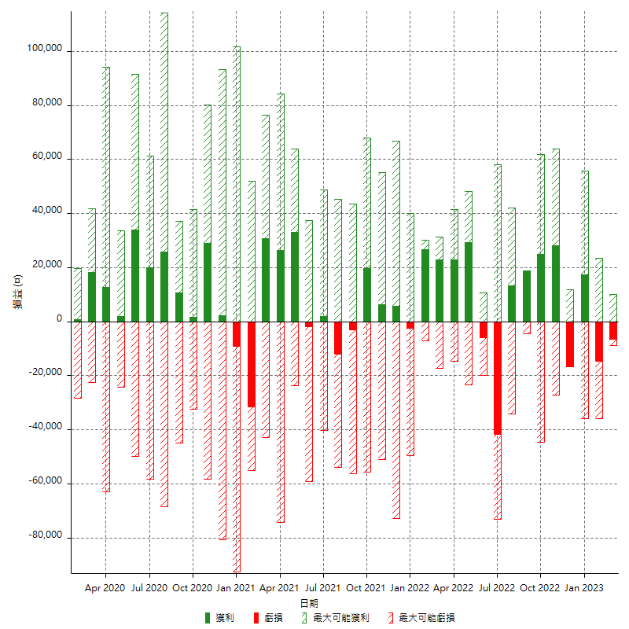

每月獲利和虧損 (%)

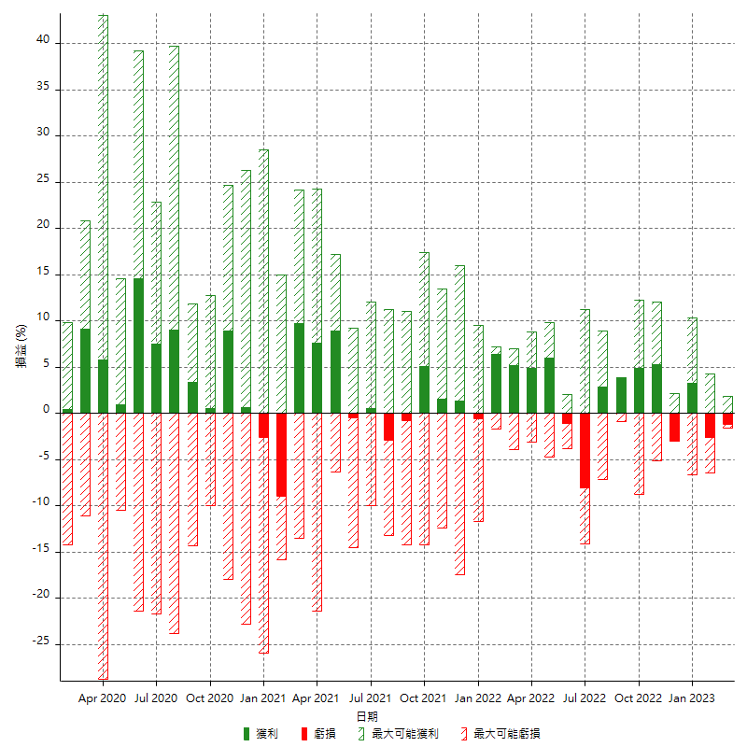

每月累積淨利

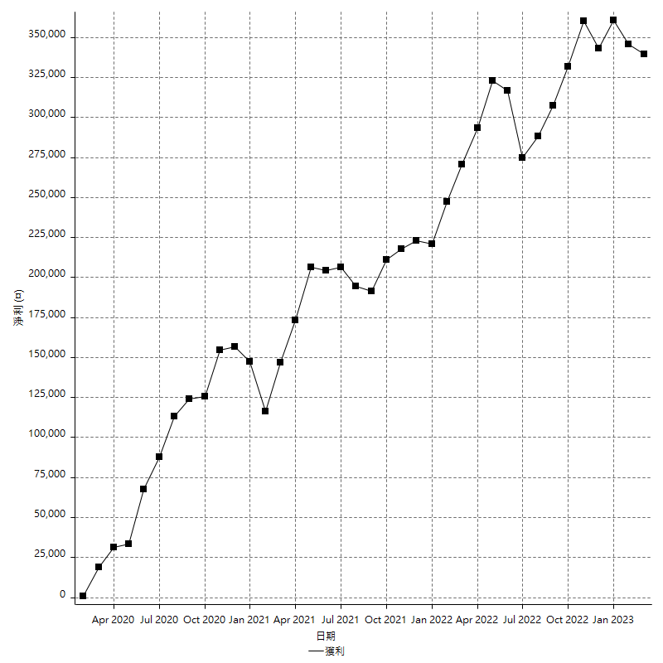

每月平均獲利

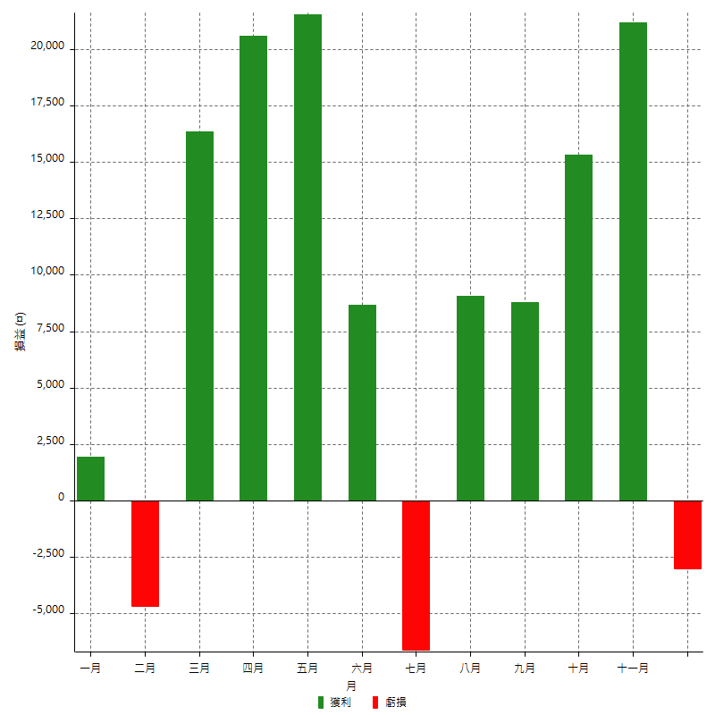

年獲利和虧損

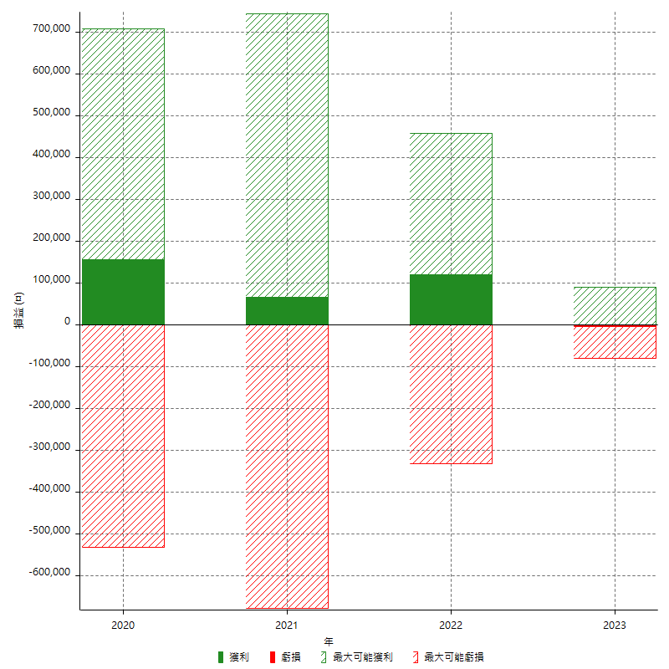

年獲利和虧損 (%)

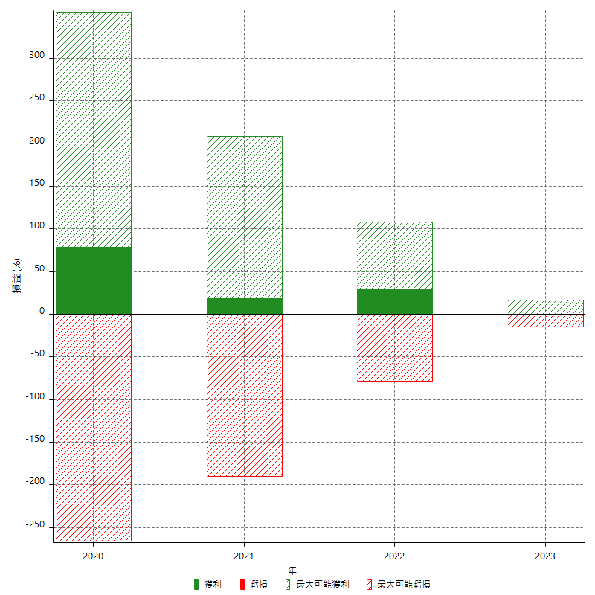

每年累積淨利

